フレンズ（民間企業等）
「とちぎカーボンニュートラル１５アクション県民運動」協賛企業
（愛称：ニュートラフレンズ）【民間企業等】
令和８(2026)年８月21日時点
番号 | 申請日 | 企業等の名称 | 所在市町 | 業種 （大分類） | 業種 （中分類） | 業務概要 | ホームページURL | カーボンニュートラルに向けた取組 |  | 脱炭素行動につながる製品やサービス
 |  |  |  |  |  |  |  | １５アクション | 取組の内容 | １５アクション | 詳細
1 | 2024-12-09 | 株式会社トチシュー | 鹿沼市 | 製造業 | 木材・木製品製造業（家具を除く） | 集成材の製造及び販売 | https://www.tochisyu.com | １ 自分が出しているCO2の確認 ２ 今すぐできる省エネの実践 ４ プラスチックゴミの削減 ６ 環境に優しい商品等の選択 ７ 地産地消の選択 ９ web会議・テレワークの選択 | SBTによるCO2把握と削減活動、森林認証材の普及による環境改善、カーボンフットプリントの算定と公表、環境省GVC・デコ活への参画、３R、サーキュラーエコノミービジョンへの取組、自社からの産廃による最終処分0活動 | １ 自分が出しているCO2の確認 ２ 今すぐできる省エネの実践 ４ プラスチックゴミの削減 ６ 環境に優しい商品等の選択 ７ 地産地消の選択 ９ web会議・テレワークの選択 | 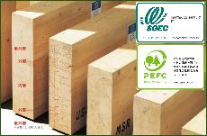 SBTによるCO2把握と自社算定値の提供、森林認証材SGEC/PEFC発行と、カーボンフットプリントによるCO2排出量の公示された集成材の提供を行っています。
2 | 2024-12-09 | 株式会社コジマ | 宇都宮市 | 卸売業・小売業 | 機械器具小売業 | 家電総合販売・リフォーム・携帯電話販売 | https://www.kojima.net | ８ 省エネ家電等の選択 11 省エネ給湯器の設置 12 住宅の高断熱化 13 太陽光発電の設置 15 エネルギーの効率的な利用 | ー | ８ 省エネ家電等の選択 11 省エネ給湯器の設置 12 住宅の高断熱化 13 太陽光発電の設置 15 エネルギーの効率的な利用 | ー
3 | 2024-12-09 | 株式会社ダイセキＭＣＲ | 宇都宮市 | 製造業 | 非鉄金属製造業 | 使用済みバッテリーを回収し、鉛を取り出し精錬、鉛インゴットを製造・販売 | https://daiseki-mcr.com | １ 自分が出しているCO2の確認 ２ 今すぐできる省エネの実践 ４ プラスチックゴミの削減 ６ 環境に優しい商品等の選択 ８ 省エネ家電等の選択 ９ web会議・テレワークの選択 13 太陽光発電の設置 15 エネルギーの効率的な利用 | ・製造工程における燃料転換を図り、コークスから都市ガスに、重油から電気に切替え。 ・省エネ委員会を設けて、会社内の省エネ化の推進（照明をLEDに切替し、モーターにインバーターを取付するなど）に取組。 ・工場の屋根に太陽光発電設備と蓄電池を導入、昼間発電した電気を工場で自家使用し余剰分は蓄電池に蓄電。夜間は蓄電池から工場内の電動フォークリフトに充電。 ・トラックによるCO2排出を地元の森林クレジットでオフセット。 | ６ 環境に優しい商品等の選択 ７ 地産地消の選択 | 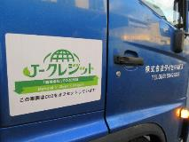 Ｊ-クレジットの表示があるCO₂排出ゼロのトラックでバッテリーの回収に伺います。 使用済み鉛バッテリーの処分は、業界トップの脱炭素化リサクル工場を有する当社へご相談下さい。
4 | 2024-12-09 | 株式会社土屋ホーム 宇都宮支店 | 宇都宮市 | 建設業 | 総合工事業 | 注文住宅建築、リフォーム工事、不動産売買 | https://www.tsuchiyahome.jp/ | １ 自分が出しているCO2の確認 ６ 環境に優しい商品等の選択 ９ web会議・テレワークの選択 11 省エネ給湯器の設置 12 住宅の高断熱化 13 太陽光発電の設置 15 エネルギーの効率的な利用 | ー | １ 自分が出しているCO2の確認 ６ 環境に優しい商品等の選択 ９ web会議・テレワークの選択 11 省エネ給湯器の設置 12 住宅の高断熱化 13 太陽光発電の設置 15 エネルギーの効率的な利用 | ー
5 | 2024-12-10 | 有限会社 福富住宅 | 足利市 | 建設業 | 総合工事業 | 高性能住宅の新築及び性能向上リノベーション | https://www.smile-fukutomi.com/ | ２ 今すぐできる省エネの実践 ６ 環境に優しい商品等の選択 ８ 省エネ家電等の選択 ９ web会議・テレワークの選択 11 省エネ給湯器の設置 12 住宅の高断熱化 13 太陽光発電の設置 15 エネルギーの効率的な利用 | ー | ６ 環境に優しい商品等の選択 ８ 省エネ家電等の選択 11 省エネ給湯器の設置 12 住宅の高断熱化 13 太陽光発電の設置 14 電動車の選択 15 エネルギーの効率的な利用 | 「福富住宅の家」は保温性に優れ、少ないエネルギーで快適にお過ごし頂くことができます。 温度差の少ない室内環境は冬のヒートショック対策や夏の室内熱中症対策にも効果があり、 ご家族の健康にも貢献します。また、今のお住まいの「暑い」「寒い」「電気代が高い」も 「福富住宅のリノベーション」が解決！ 地震が心配…、冬は足元からの冷えが…、夏の2階に上がるのも嫌！ そんな住まいのお困り事も、解決いたします。
6 | 2024-12-11 | エコ・ハウスたかねざわ | 高根沢町 | 教育・学習支援業 | その他の教育、学習支援業 | 環境学習の拠点として、主に高根沢町の小中学生に向けた環境学習等の支援を行なっています。 | https://sites.google.com/view/ecohouse-t | １ 自分が出しているCO2の確認 ２ 今すぐできる省エネの実践 ４ プラスチックゴミの削減 ８ 省エネ家電等の選択 13 太陽光発電の設置 | 教育機関等でカーボンニュートラルなどについて、授業の中で、説明をさせていただいています。 | ４ プラスチックゴミの削減 | 施設では、プラスチックも含め、ごみ削減のためのリサイクル促進のための資源回収ステーションやリユースショップを運営しています。（高根沢町民向け）
7 | 2024-12-12 | 日本労働組合総連合会栃木県連合会 | 宇都宮市 | 複合サービス事業 | 協同組合（他に分類されないもの） | 政策提言活動、労働条件改善活動、社会貢献活動、労働相談など。県内の産業別労働組合（２７構成組織）が加盟。 | https://rengo-tochigi.or.jp/ | ２ 今すぐできる省エネの実践 ３ 食品ロスの削減 ６ 環境に優しい商品等の選択 ９ web会議・テレワークの選択 | 私たち、日本労働組合総連合会栃木県連合会（略称：連合栃木）では、主に以下の運動に取り組んでいます。 １．食品ロス削減に向けて、会合・会食時の始まり15分間と終わり10分間は席を立たず料理を楽しむ時間とする「１５・１０（いちごいちまる）運動」の展開。 ２．加盟する組合員とその家族を対象にポスターや標語の募集を行い、最優秀賞は啓発ポスター化して事業所や労働組合掲示板等へ貼付。 | ー | ー
8 | 2024-12-11 | 株式会社クリーンエナジー・ソリューションズ | 宇都宮市 | 電気・ガス・熱供給・水道業 | 電気業 | 栃木銀行グループの再エネ供給業。主に初期投資不要の太陽光オンサイトPPA事業を展開。 | https://www.ce-sol.co.jp/ | ７ 地産地消の選択 13 太陽光発電の設置 14 電動車の選択 | 再エネの地域循環、PPA事業、EV車利用 | 7 地産地消の選択 13 太陽光発電の設置 | 栃木銀行グループの子会社として地域の脱炭素および地域経済循環を目的に設立いたしました。初期投資不要でお客様の施設に太陽光設備を設置し、再エネを利用していただき、地域の脱炭素化に取り組んでおります。また、余剰電力については地域に循環させることで電気の地産地消を目指しております。
9 | 2024-12-12 | 東京電力パワーグリッド栃木総支社 | 宇都宮市 | 電気・ガス・熱供給・水道業 | 電気業 | 電気を送る設備（電線・電柱等）の運用、維持・保全を基盤に、お客さまへ安定的に質の高い電気をお届けしています。 | https://www.tepco.co.jp/pg/ |  | 当社は、2030・2050年度に向けたCO2削減目標を設定し、取り組みを進めています。 また、当社のCO2削減目標の達成だけではなく、再エネ導入拡大後の将来を想定して電気をお送りする設備を適切な形で更新するとともに、需要・供給両面での調達等を行うことで太陽光発電や蓄電池等の分散型エネルギーリソースの導入拡大に取り組んでいます。 |  | 高まるお客さまのCO2削減ニーズにお応えするために、多彩なサービスラインナップを取り揃え、お客さまの実態に即した最適なサービスをワンストップで提供いたします。 ＜例えば＞ ・太陽光発電、蓄電池、ヒートポンプ等の導入について、設計、調達、施工、運用、保守まで、一元的なソリューションをご提供 ・省エネと再エネ自家消費を最大化するため、導入した設備の最適運用（エネルギーマネジメント）を行う設備サービスも併せてご提供
10 | 2024-12-13 | 無垢杢工房株式会社イケダ | 宇都宮市 | 建設業 | 総合工事業 | 建築設計、施工、木材の製材加工、木製品・家具製造・販売 | https://www.wood-ikeda.co.jp/ | ４ プラスチックゴミの削減 ６ 環境に優しい商品等の選択 ７ 地産地消の選択 11 省エネ給湯器の設置 12 住宅の高断熱化 13 太陽光発電の設置 15 エネルギーの効率的な利用 | 無垢杢工房株式会社イケダは、栃木県産材を活用した住宅建築を通じて、カーボンニュートラルに貢献しています。木材の成長過程での二酸化炭素吸収、地域産材の利用による輸送削減、間伐材の活用による森林保全、省エネ住宅の施工、化学物質の使用削減など、多角的な取り組みを行っています。また、製品の寿命を長く使うためのアドバイスや修理サービスを提供し、お客様との協働も重視しています。 | ４ プラスチックゴミの削減 ６ 環境に優しい商品等の選択 ７ 地産地消の選択 ８ 省エネ家電等の選択 11 省エネ給湯器の設置 12 住宅の高断熱化 13 太陽光発電の設置 15 エネルギーの効率的な利用 | 無垢杢工房株式会社イケダは、栃木県産の良質な木材を使った、自然素材にこだわった住まいづくりを専門とする会社です。 注文住宅の新築やリフォーム、古民家再生、増改築だけでなく、家具や建具のオーダーメイドも可能です。自社製材所を持ち、木材の販売や木工教室も開催しています。お客様のご要望に合わせて、設計から施工まで一貫して行うことで、理想の住まいを実現します。
11 | 2024-12-13 | ㈱UACJ小山製作所 | 小山市 | 製造業 | 非鉄金属製造業 | アルミニウムの素材メーカーです。軽量、高耐食性、リサイクル性に優れているアルミニウムを押出・加工しています。 | https://www.uacj.co.jp/index.htm | １ 自分が出しているCO2の確認 ２ 今すぐできる省エネの実践 ４ プラスチックゴミの削減 ６ 環境に優しい商品等の選択 ８ 省エネ家電等の選択 ９ web会議・テレワークの選択 11 省エネ給湯器の設置 15 エネルギーの効率的な利用 | アルミのリサイクル材におけるCO2排出量は、新地金のわずか1/30に過ぎません。リサイクル材を使用することで大きくCO２発生量を削減する事が出来ます。当社ではリサイクル材の使用比率の向上を目標の一つとし、市中スクラップの積極的受入を実施しています。また社内で出来るSCOPE1・2についての省エネ活動にも注力し、カーボンニュートラルに向けて活動しています。 | １ 自分が出しているCO2の確認 ２ 今すぐできる省エネの実践 ４ プラスチックゴミの削減 ６ 環境に優しい商品等の選択 ８ 省エネ家電等の選択 ９ web会議・テレワークの選択 11 省エネ給湯器の設置 15 エネルギーの効率的な利用
12 | 2024-12-13 | 株式会社アール・ティー・シー | 上三川町 | 製造業 | 電子部品・デバイス・電子回路製造業 | 各種電子・センサ応用完成製品の開発・設計・製造および販売 | http://www.rtc-corp.co.jp/ | １ 自分が出しているCO2の確認 ２ 今すぐできる省エネの実践 ３ 食品ロスの削減 ４ プラスチックゴミの削減 ５ 公共交通機関等の利用 ６ 環境に優しい商品等の選択 ７ 地産地消の選択 ８ 省エネ家電等の選択 ９ web会議・テレワークの選択 10 シェアリングサービスの選択 15 エネルギーの効率的な利用 | ＊出張時の公共交通の利用推奨 ＊納品輸送効率改善による回数削減 ＊エアコン等の適正温度管理 ＊コンプレッサーのエア漏れ管理 ＊自社簡易梱包の実施と購入品の簡易梱包依頼 ＊低消費電力機器の導入やECO製品の購入 ＊電子機器開発設計時の低消費電量設計 ＊照明の間引き・消灯 ＊CO2排出量の管理 |  | わたしたちは低消費電力を考慮した各種電子応用製品の開発・設計・製造活動を実施しています。
13 | 2024-12-15 | 株式会社エコアール | 足利市 | 卸売業・小売業 | 機械器具卸売業 | 使用済み自動車の適正処理及び再資源化／リユース部品を生産し国内や海外に販売／自動車の車検や一般整備、鈑金修理／中古車販売 | https://www.eco-r.jp/ | １ 自分が出しているCO2の確認 ４ プラスチックゴミの削減 ６ 環境に優しい商品等の選択 ９ web会議・テレワークの選択 13 太陽光発電の設置 14 電動車の選択 15 エネルギーの効率的な利用 | ・自社の事業活動によるScope1,2のCO2排出量の可視化及び削減目標に向けた取り組み ・太陽光発電の設置により合計1.3メガワットの発電量 ・ガソリンや軽油の使用量を減らし、CO2の排出量の少ない電動設備への入れ替え | １ 自分が出しているCO2の確認 ４ プラスチックゴミの削減 ６ 環境に優しい商品等の選択 ９ web会議・テレワークの選択 13 太陽光発電の設置 14 電動車の選択 15 エネルギーの効率的な利用 | ・年間２万台以上の使用済み自動車（ELV）の適正処理及び再資源化 ・ELVからプラスチック（PP）部品を回収し、年間100ｔの再生材を製造および販売することで、ゴミを削減 ・ELVの全部再再資源化処理を推進し、ゴミを削減 ・品質の高いリサイクル材やリサイクル部品を製造・販売し、循環型社会や脱炭素に貢献
14 | 2024-12-16 | 株式会社スズキプレシオン | 鹿沼市 | 製造業 | 業務用機械器具製造業 | CNC自動旋盤用4倍速回転工具「アイビー・スピンドル」の製造販売 | https://www.precion.co.jp | １ 自分が出しているCO2の確認 ６ 環境に優しい商品等の選択 ９ web会議・テレワークの選択 13 太陽光発電の設置 |  | ６ 環境に優しい商品等の選択 | 弊社はCNC自動旋盤用4倍速回転工具「アイビー・スピンドル」の製造販売を行っている。 「アイビースピンドル」はCNC自動旋盤の回転工具の回転数を4倍に増速する画期的な製品である。 本体のみで増速するため、既存の設備に簡単に導入できます。 回転数が4倍になることで切削加工時間を大幅に短縮し、生産性の向上に貢献します。 加工時間の短縮は電力消費量の削減にも繋がり、省エネ効果も期待できます。 「アイビースピンドル」は生産性向上と省電力効果の両立により、カーボンニュートラルに貢献する環境に優しい製品です。
15 | 2024-12-16 | 栃木県生活協同組合連合会 | 宇都宮市 | 複合サービス事業 | 協同組合（他に分類されないもの） | 県内の会員生協相互交流や学習等を通して事業や経営改善、機関運営整備等に取組み、行政・他団体と連携し社会的諸課題にも取組む | https://tochigikenren-coop.com/ | ２ 今すぐできる省エネの実践 ４ プラスチックゴミの削減 ６ 環境に優しい商品等の選択 ７ 地産地消の選択 | 定期的に関係団体を含めた学習会を実施しています。 学習会で学んだ内容について、各人が行っていること、これから出来ることを明らかにし、振り返りを行います。
16 | 2024-12-17 | コンチネンタルホーム株式会社 | 佐野市 | 建設業 | 総合工事業 | 一般木造住宅の販売・設計・施工管理、アフターサービス・不動産(建売販売)・インテリア、エクステリア・リフォーム事業 | https://www.contihome.com/ | ２ 今すぐできる省エネの実践 ４ プラスチックゴミの削減 ７ 地産地消の選択 ８ 省エネ家電等の選択 ９ web会議・テレワークの選択 11 省エネ給湯器の設置 15 エネルギーの効率的な利用 | 地元の木で建てる家を掲げる当社は、省エネを通して脱炭素社会に向けた住宅の販売を行っているほか、現場での分別作業により再資源化を促進しプラスチックゴミの削減を進めており、また社内では複数事業部間会議のWEB化による移動の削減、空調設備の刷新に加えてクールビズ・ウォームビズを徹底にすることによるエネルギー消費の削減を図っております。 | １ 自分が出しているCO2の確認 ７ 地産地消の選択 ８ 省エネ家電等の選択 11 省エネ給湯器の設置 12 住宅の高断熱化 13 太陽光発電の設置 15 エネルギーの効率的な利用 | 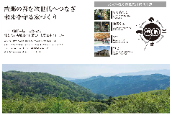 当社の提供する住宅は、すべての主要構造部材に栃木県産材をはじめとする国産材を使用しており、木材の地産地消を掲げて地域環境を守る取り組みをおこなっております。そのうえで、省エネ給湯器や家電の提案はもちろん、太陽光発電を搭載したZEH基準の住宅を基本として間取りの工夫も含めてエネルギー消費の少ない住宅を提供しており、特に直近では効率的なエネルギー活用が可能となる蓄電システムを推進しております。
17 | 2024-12-17 | 株式会社アイ・シイ・エス栃木工場 | 栃木市 | 製造業 | 金属製品製造業 | 金属製品の熱処理、コーティング、溶射の受託加工 | https://www.ics-21.com/ | １ 自分が出しているCO2の確認 ２ 今すぐできる省エネの実践 ６ 環境に優しい商品等の選択 ８ 省エネ家電等の選択 13 太陽光発電の設置 15 エネルギーの効率的な利用 | 太陽光発電の実施（300ｋW） 既存空調設備を高効率化型へ更新 事業所内の照明のLED化 電気使用設備の高効率化、省エネ運転実施 省エネ・省資源に繋がる事業の実施（コーティング加工）
18 | 2024-12-17 | 谷村電機株式会社 | 宇都宮市 | 建設業 | 設備工事業 | 電気設備工事の施工管理・施工。電動機の修理・メンテンナンス・設置。 | https://www.tani-den.co.jp | ２ 今すぐできる省エネの実践 13 太陽光発電の設置 | 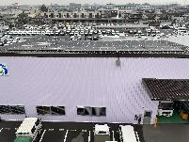 太陽光発電設置（自家消費） 不要な照明消灯
19 | 2024-12-18 | 菊地歯車株式会社 | 足利市 | 製造業 | 輸送用機械器具製造業 | 自動車・油圧・建設・航空宇宙など産業機械向けの中小型精密歯車や減速機・ギヤポンプなどの設計・製造・組立・研究開発を行う。 | https://www.kikuchigear.co.jp/ | １ 自分が出しているCO2の確認 ２ 今すぐできる省エネの実践 ３ 食品ロスの削減 ８ 省エネ家電等の選択 ９ web会議・テレワークの選択 13 太陽光発電の設置 14 電動車の選択 | 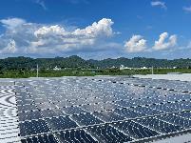 CO2排出量について、2021年度を基準に年2.5％削減（2030年迄に25％削減）を目標に活動を行っています。 毎月排出量（実績）を全体会議で社員と共有。前年排出量との比較を行っています。 太陽光パネル560枚（容量207.20kW）を設置いたしました。 PHEVとEV車を営業車として採用しました。
20 | 2024-12-19 | 一般社団法人 宇都宮工業団地総合管理協会 | 宇都宮市 | 複合サービス事業 | 協同組合（他に分類されないもの） | 会員企業１２７社における喫緊の課題等を的確に把握するとともに、課題解決に向けた事業の企画立案と実施等。 | http://www.ukdanchi.server-shared.com | ５ 公共交通機関等の利用 ８ 省エネ家電等の選択 ９ web会議・テレワークの選択 | 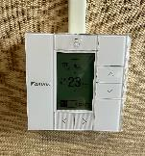 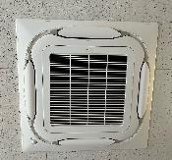 移動を極力減らす取組として可能な限りweb会議を取り入れている。 通勤において可能な範囲で公共交通機関を利用するものとしている。 事務室や会議室で利用する空調機器について省エネ認定を受けた機器を採用している。
21 | 2024-12-20 | 有限会社大幸製作所 | 小山市 | 製造業 | 金属製品製造業 | 建築用シャッター部品をはじめとする金属製品を板金・溶接・曲げ加工で一貫生産。小ロット～大ロットのご注文に柔軟に対応可能。 | https://daiko-ss.jp/ | １ 自分が出しているCO2の確認 ２ 今すぐできる省エネの実践 ８ 省エネ家電等の選択 13 太陽光発電の設置 14 電動車の選択 | 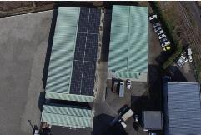 SBT認証取得 事務所や工場内の節電 省エネ性能の高いエアコンの導入 太陽光パネルの設置 電気自動車及び電動フォークリフトの導入
22 | 2024-12-20 | 日本信号株式会社 宇都宮事業所 | 宇都宮市 | 製造業 | 電気機械器具製造業 | 駅務機器、ｲﾝﾌﾗ機器の製造 | https://www.signal.co.jp/ | １ 自分が出しているCO2の確認 ５ 公共交通機関等の利用 ６ 環境に優しい商品等の選択 ７ 地産地消の選択 ８ 省エネ家電等の選択 14 電動車の選択 | １：エネルギー管理部門において、CO2排出管理。 ５：バス通勤の促進。 ６：エコ認定製品の製造。 ７：社員食堂の食材は地元業者からの購入。 ８：事業所内の照明をLEDに切り替えた。 １４：ハイブリッド車の使用及び更新
23 | 2024-12-24 | 栃木県森林組合連合会 | 宇都宮市 | 農業・林業 | 林業 | 会員森林組合に対する指導および監査の実施、会員が行う事業に必要な物資の支給、ならびに会員が生産した木材を共販所で販売。 | http://www.tochimori.or.jp/ | ２ 今すぐできる省エネの実践 ６ 環境に優しい商品等の選択 | ・エアコンを適切な温度で使用している ・照明を蛍光灯からLEDに変更した
24 | 2024-12-24 | 関西ペイント株式会社鹿沼事業所 | 鹿沼市 | 製造業 | 化学工業 | 自動車用、建築用、工業用、船舶用、防食、家庭用途向け塗料の製造・販売ならびに塗料の研究開発。 | https://www.kansai.co.jp/ | １ 自分が出しているCO2の確認 ４ プラスチックゴミの削減 ６ 環境に優しい商品等の選択 ７ 地産地消の選択 12 住宅の高断熱化 15 エネルギーの効率的な利用 | 脱炭素の実現として、GHG削減、再エネ使用率向上、エネルギー消費量削減の達成に向け取り組んでいる。 また、資源と経済循環両立の高度化として、水使用量・廃棄物の削減、リサイクル容器使用率向上、 QOL（生命の質、生活の質）の向上として、サステナビリティ製品売上比率UPなどを目標に取り組んでいる。 | ６ 環境に優しい商品等の選択 12 住宅の高断熱化 | 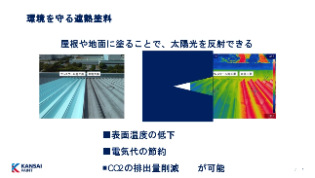 ・環境を守る遮熱塗料 屋根や地面に塗ることで、太陽光を反射できる塗料です。 表面温度の低下し、電気代の節約・CO2の排出量削減が可能になります。 ・塗料の水性化 有機溶剤排出削減による環境への負荷低減
25 | 2024-12-25 | 栃木県地球温暖化防止活動推進センター | 宇都宮市 | サービス業＿他に分類されないもの | その他のサービス業 | 栃木県や市町と連携・協力を図りながら、県民、事業者、各種団体へ地球温暖化対策の重要性の普及・啓発活動を行っています。 | https://www.tochieco.jp/ |  | 「とちぎカーボンニュートラル１５アクション県民運動」の普及啓発への協力
26 | 2024-12-26 | 株式会社エフエム栃木 | 宇都宮市 | 情報通信業 | 放送業 | 栃木県域を対象にした民間FM放送局。RADIO BERRYの愛称で放送事業を展開。その他、イベント事業も手掛ける。 | https://www.berry.co.jp/ | ２ 今すぐできる省エネの実践 ４ プラスチックゴミの削減 ６ 環境に優しい商品等の選択 | 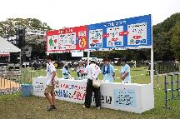 ・イベント会場におけるプラごみゼロ運動 会場内の飲食物等の提供には、プラスチック製の使い捨て容器は使用せず、紙食器の使用を出店する全店舗で推進。 ・社屋照明のLED化 ・冷暖房の適正利用 ・廃棄物の減量化
27 | 2025-01-10 | 株式会社新朝プレス | 宇都宮市 | 情報通信業 | 映像・音声・文字情報制作業 | 「タウン情報もんみや」をはじめとする出版事業、ECサイトの運営および運営支援、ふるさと納税業務支援事業など | https://www.monmiya.co.jp/ | １ 自分が出しているCO2の確認 ２ 今すぐできる省エネの実践 ４ プラスチックゴミの削減 ９ web会議・テレワークの選択 | ・オフィス内、不要な電気、エアコンのOFF ・業務内で発生するプラスチック製梱包物の削減 ・社内外との会議等はWEB会議も積極活用
28 | 2025-01-10 | 一般社団法人栃木県住宅協会 | 鹿沼市 | サービス業＿他に分類されないもの | その他のサービス業 | 関係各所との連絡・協議、 良質住宅に関わる人材の教育訓練、寄付金の贈呈、会員同士の親睦、住宅総合展示場への支援など | https://www.3c-kyoukai.jp/ | ２ 今すぐできる省エネの実践 ９ web会議・テレワークの選択
29 | 2025-01-16 | サンエコサーマル株式会社 | 鹿沼市 | サービス業＿他に分類されないもの | 廃棄物処理業 | 廃棄物の焼却時に発生する排ガスから熱を回収し、発電を行う事業(サーマルリサイクル事業)を展開しています。 | http://www.set-g.co.jp/ | 13 太陽光発電の設置 14 電動車の選択 15 エネルギーの効率的な利用 | 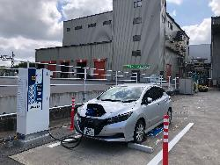 ・2014年に太陽光発電設備（753kw）を設置し、その後10年超に渡り脱炭素な電力を創出しています。 ・社用車としてハイブリッド車（５台）、 電気自動車（１台）を使用しています。 ・敷地内に急速充電設備を設置し、 上記電気自動車へ給電し脱炭素な電力として 活用しています。 | 15 エネルギーの効率的な利用 | 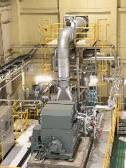 一般廃棄物及び産業廃棄物焼却事業を通じて サーマルリサイクル発電を実施し、地域電力供給拠点として 約30年間運用を継続しています。
30 | 2025-01-17 | 株式会社コレトチ | 宇都宮市 | 卸売業・小売業 | 各種商品卸売業 | ・地域産品の販売事業、新商品開発支援事業 ・電力事業 | https://colletochi.co.jp/ | １ 自分が出しているCO2の確認 ５ 公共交通機関等の利用 ７ 地産地消の選択 | 社内の節電、公共機関の利用はもちろん、弊社商社部門の取扱い商材は栃木県産品がメインとなります。 | 13 太陽光発電の設置 | ＰＰＡ事業者として栃木県企業、県有施設、市有施設の脱炭素化の取組みに従事しております。
31 | 2025-01-21 | 株式会社ＩＷＤ | 那須塩原市 | サービス業＿他に分類されないもの | 廃棄物処理業 | 建設系産業廃棄物(がれき類、ガラスくず・陶磁器くず及び陶磁器くず)を砕石し、公共工事等の路盤材として販売している。 | https://iwd.co.jp/ | ２ 今すぐできる省エネの実践 ４ プラスチックゴミの削減 ８ 省エネ家電等の選択 ９ web会議・テレワークの選択 13 太陽光発電の設置 | 事業所節電、資源ごみの分別、WEB会議、社用車のハイブリッド車の導入・環境基準適合車の導入、太陽光発電設備の設置など
32 | 2025-01-21 | 株式会社ＩＷＤ栃木 | 那須塩原市 | サービス業＿他に分類されないもの | 廃棄物処理業 | 安定型産業廃棄物を埋立最終処分している。 | https://iwd.co.jp/ | ２ 今すぐできる省エネの実践 ４ プラスチックゴミの削減 ８ 省エネ家電等の選択 ９ web会議・テレワークの選択 13 太陽光発電の設置 | 事業所節電、資源ごみの分別、社用車のハイブリッド車の導入・環境基準適合車の導入など
33 | 2025-01-28 | クミ化成株式会社 開発本部 開発センター | 芳賀町 | 製造業 | 輸送用機械器具製造業 | 自動車内外装部品の研究開発・設計・製造・販売 | http://www.kumi.co.jp/ | １ 自分が出しているCO2の確認 ６ 環境に優しい商品等の選択 ９ web会議・テレワークの選択 | 事業所の節電、資源ごみの分別、グリーン商品の購入、web会議テレワークの活用推奨
34 | 2025-01-28 | 有限会社ハヤセ | 真岡市 | 建設業 | 総合工事業 | 真岡市を拠点とし、木造住宅を中心に省エネ住宅の設計・施工を通してSDGsを実践して環境問題に貢献する地域密着の工務店です | https://hayase-zeroene.com | ２ 今すぐできる省エネの実践 ４ プラスチックゴミの削減 ８ 省エネ家電等の選択 11 省エネ給湯器の設置 12 住宅の高断熱化 13 太陽光発電の設置 14 電動車の選択 15 エネルギーの効率的な利用 | 家を造る仕事ですので断熱性能の高いＧ２(断熱等級６)を基準とし、屋根には太陽光発電を新築時に取り付け、自分が使う電気は自分でつくるを徹底している。 また、既存住宅にも窓から熱が逃げる割合を減らすために内窓を推奨し、補助金を活用してもらい、暖かい家にしてヒートショックが少ない家を提案している。 | ２ 今すぐできる省エネの実践 ４ プラスチックゴミの削減 ８ 省エネ家電等の選択 11 省エネ給湯器の設置 12 住宅の高断熱化 13 太陽光発電の設置 14 電動車の選択 15 エネルギーの効率的な利用 | 住宅のＵＡ値０.４６以下の高断熱住宅、Ｃ値０.３以下の高気密住宅、耐震等級３の高耐震住宅＋制震工法をセットにして１００年住宅の提供。
35 | 2025-01-29 | 下野新聞社 | 宇都宮市 | 情報通信業 | 映像・音声・文字情報制作業 | 日刊新聞発行 | https://www.shimotsuke.co.jp/ | ２ 今すぐできる省エネの実践 ６ 環境に優しい商品等の選択 ９ web会議・テレワークの選択 14 電動車の選択 | 社用車の電気自動車やハイブリッド車の積極的導入 SDGsメディアコンパクトへの加盟 「GREEN THINKING！」企画での県内カーボンニュートラルの啓発活動
36 | 2025-01-29 | 株式会社UACJ 鋳鍛製作所 | 小山市 | 製造業 | 金属製品製造業 | アルミ鍛造品の製造。航空機・ロケット・船舶・鉄道用など、大型のアルミ部品の製造を得意としています。 | https://uff.uacj-group.com/ | ４ プラスチックゴミの削減 ６ 環境に優しい商品等の選択 14 電動車の選択 15 エネルギーの効率的な利用 | 鋳鍛製作所では「カーボンニュートラルの実現」活動として、電力は非化石電力を使用し、構内を走るフォークリフトはディーゼルエンジンからEVへの変換を推進しています。また、エネルギー削減に向けた炉や建物の断熱性の向上、空調の管理や省エネアイテムの導入等、様々な省エネ活動にも取り組んでいます。今後も社会全体における温室効果ガスの削減や、持続可能な社会形成に貢献するための活動を継続していきます。 | ６ 環境に優しい商品等の選択 15 エネルギーの効率的な利用 | 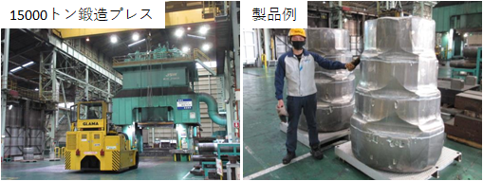 UACJ鋳鍛製作所では国内最大級の15000トン鍛造プレスを使用して、航空機・ロケット・船舶・鉄道用の大型アルミ部品を製造しています。弊社の技術により、複数の部品で組み上げていた部品のアルミでの一体成形が可能になり、軽量化による燃費向上、部品数削減による環境負荷低減に寄与しています。これからも環境にやさしいアルミを提供していきます。
37 | 2025-02-03 | 電気興業株式会社 鹿沼工場 | 鹿沼市 | 製造業 | 情報通信機械器具製造業 | 各種アンテナ・航空障害灯・カメラ装置・回転装置及びその付帯装置の設計・開発・製造・付帯サービス | https://denkikogyo.co.jp/ | １ 自分が出しているCO2の確認 ２ 今すぐできる省エネの実践 ４ プラスチックゴミの削減 ６ 環境に優しい商品等の選択 10 シェアリングサービスの選択 | ペーパーレス化、節電、廃棄物発生抑制及び分別廃棄による再資源化の推進、本来業務における環境負荷低減活動など
38 | 2025-02-05 | 株式会社イーアンドエム | 下野市 | 製造業 | 電気機械器具製造業 | 無線機器および関連部品、車載用電子機器、制御用ネットワーク機器の設計、開発、製造 | https://www.eminc.co.jp | １ 自分が出しているCO2の確認 ２ 今すぐできる省エネの実践 ４ プラスチックゴミの削減 | 建物内の節電、資源ごみの分別
39 | 2025-02-07 | 住友三井オートサービス 北関東支店 | 宇都宮市 | 不動産業・物品賃貸業 | 物品賃貸業 | 車両のリース・割賦販売、車両の整備修理、検査、点検に関する業務、中古の自動車・車両の売買、金融業務 | https://www.smauto.co.jp/ | ２ 今すぐできる省エネの実践 10 シェアリングサービスの選択 14 電動車の選択 | 資源ごみの分別 営業車シェアリングサービスの利用 営業車としてEV導入 | 10 シェアリングサービスの選択 14 電動車の選択 | EVのカーシェアリング導入支援 EVの導入コンサルティング、EVのリース契約
40 | 2025-02-10 | 日産プリンス栃木販売株式会社 | 宇都宮市 | 卸売業・小売業 | 機械器具小売業 | 日産車及びルノー車の新車販売、車検点検整備、鈑金塗装、部用品販売、中古車販売、保険代理店業務 | np-tochigi.nissan-dealer.jp | １ 自分が出しているCO2の確認 ６ 環境に優しい商品等の選択 ７ 地産地消の選択 14 電動車の選択 15 エネルギーの効率的な利用 | 2024年1月「とちぎSDGs推進企業」登録 2024年11月「宇都宮市SDGs人つくりプラットフォーム」会員登録 | １ 自分が出しているCO2の確認 ６ 環境に優しい商品等の選択 ７ 地産地消の選択 14 電動車の選択 15 エネルギーの効率的な利用 | CO2排出量削減（2018年度より30%削減） EV車、電動車販売比率向上 日産ブルーSW活動（電気自動車による地域課題解決）推進 日産グリーンショップ活動（ISO14001に準じたマネジメントシステム） 県内13拠点全店舗へ 再生可能エネルギー100%によるEV急速充電器配備 V2Hシステム配備 2024/12/7 栃木県の脱炭素社会実現に向けたEVの普及イベント「NISSAN ARIYA×EVフェス」開催
41 | 2025-02-17 | 東武鉄道株式会社（東武日光駅） | 日光市 | 運輸業・郵便業 | 鉄道業 | 鉄道運行のほか、「国際エコリゾート日光」の実現を目指す観光×環境の取り組みを、東武グループの中核として推進しています。 | https://www.tobu.co.jp/ | １ 自分が出しているCO2の確認 ２ 今すぐできる省エネの実践 ３ 食品ロスの削減 ４ プラスチックゴミの削減 ５ 公共交通機関等の利用 ６ 環境に優しい商品等の選択 ７ 地産地消の選択 ８ 省エネ家電等の選択 ９ web会議・テレワークの選択 10 シェアリングサービスの選択 11 省エネ給湯器の設置 12 住宅の高断熱化 13 太陽光発電の設置 14 電動車の選択 15 エネルギーの効率的な利用 | 例１：日光・鬼怒川エリアの鉄道輸送にかかる電力相当を実質的に再生可能エネルギー由来の電力に置換 例２：環境配慮型・観光MaaS「NIKKO MaaS」の展開 | 10 シェアリングサービスの選択 | 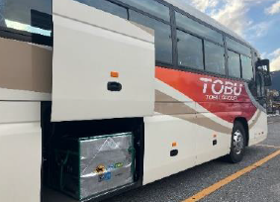 日光エリアの路線バスにおける客貨混載事業の展開
42 | 2025-02-18 | 栃木県自動車販売店協会 | 宇都宮市 | サービス業＿他に分類されないもの | その他のサービス業 | 自動車の健全な普及と流通の改善、自動車販売事業の健全な発展向上、会員相互の連絡協調。 | https://tochijihan.jp/ | ２ 今すぐできる省エネの実践 ４ プラスチックゴミの削減 ６ 環境に優しい商品等の選択 14 電動車の選択 15 エネルギーの効率的な利用
43 | 2025-02-21 | 渡辺建設株式会社 | 宇都宮市 | 建設業 | 総合工事業 | 栃木県を中心に関東全域に於いて、土木・建築・道路・上下水道等のインフラ整備を主業務とする総合建設会社です。 | https://www.watanabekensetsu.jp | ２ 今すぐできる省エネの実践 ４ プラスチックゴミの削減 ６ 環境に優しい商品等の選択 ９ web会議・テレワークの選択 13 太陽光発電の設置 | 2-1.本社ビル空調設備の「CO2低排出型ハイブリッド空調機」導入 2-2.作業所における「低公害型建設機械」の使用推奨 2-3.本社ビル照明器具の「LED化」 4.本社ビル・作業所にて発生するゴミの選別によるゴミのリサイクル化 6.文房具等の「グリーン購入法適合商品」購入の推奨 9.遠距離支店・営業所との会議の「WEB化」 13.自社所有地での「太陽光発電システム設備」の設置
44 | 2025-02-28 | メルテック株式会社 | 小山市 | 製造業 | 窯業・土石製品製造業 | 焼却灰等を溶融し、土木資材となる石材と貴金属を含む溶融メタルを生産・販売することで、循環型社会形成に貢献しています。 | https://www.dowa-eco.co.jp/MLT/ | １ 自分が出しているCO2の確認 ２ 今すぐできる省エネの実践 ６ 環境に優しい商品等の選択 ９ web会議・テレワークの選択 11 省エネ給湯器の設置 13 太陽光発電の設置 15 エネルギーの効率的な利用 | 毎月のCO2排出量算出、事務所の不要電灯OFF、再生紙の使用、Web会議の活用、省エネ型ボイラーの設置、太陽光発電の設置、燃料使用割合の最適化 | ６ 環境に優しい商品等の選択 | 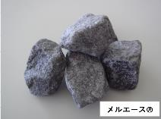 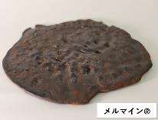 弊社は、年間約５万ｔの焼却灰及びばいじん等を適正処理し、石材代替となる溶融スラグ（製品名：メルエース）と貴金属を含む溶融メタル（製品名：メルマイン）を製造しています。両製品とも、栃木県リサイクル製品認定制度「とちの環（わ）エコ製品」の認定を得ており、廃棄物を資源化し有用物を回収することで、循環資源の利用促進や循環型社会形成に貢献しています。
45 | 2025-03-26 | 江崎工業株式会社 栃木工場 | 栃木市 | 製造業 | 金属製品製造業 | 主に大型車のエンジンに使用されるパイプ部品を加工・製造 | https://www.ezaki.co.jp/ | １ 自分が出しているCO2の確認 ２ 今すぐできる省エネの実践 ６ 環境に優しい商品等の選択 ９ web会議・テレワークの選択 13 太陽光発電の設置 14 電動車の選択 | 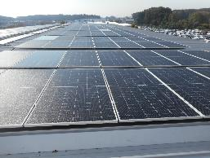 1、自社CO2排出量を把握（GHGプロトコルSCOPE1,2） 2、当社のカーボンニュートラル活動の1つとして従業員へ省エネ行動を動画等で展開中。 6、副資材購入時になるべくECOマーク商品選択を推奨。 9、打ち合わせ等、web会議システム活用。 13、CO2フリー電力へ切り替え、当社 第三工場屋上に太陽光発電設備も設置。 14、フォークリフトの電動化、 社用車をハイブリット車へ置き換え。
46 | 2025-03-31 | 株式会社ヤイタ工業 | 塩谷町 | 製造業 | 生産用機械器具製造業 | スプリングの製造・販売、塗装・FA設備の製造・販売、環境設備の製造・販売 | http://www.kawaguchi-spring.co.jp/company/group.html?id=co01 | ２ 今すぐできる省エネの実践 ４ プラスチックゴミの削減 ８ 省エネ家電等の選択 ９ web会議・テレワークの選択 15 エネルギーの効率的な利用 | 当社では、2022年より電力、ガス、ガソリン・軽油、廃プラの使用量をモニタリングし、毎年１％以上の削減目標を掲げ、使用量の削減に取り組んでおります。 その中で、既存設備を見直し、新規設備の導入で１日あたり約70kwの削減に成功しました。 また、WEBによる会議を推奨しており、モニター・マイク・カメラを完備して、各社員へWEB会議を行うように周知徹底しております。
47 | 2025-04-08 | ダイキンHVACソリューション東京株式会社 | 宇都宮市 | 卸売業・小売業 | 機械器具卸売業 | 空調機器の卸販売 | https://www.daikin-hvac-tokyo.co.jp | １ 自分が出しているCO2の確認 ２ 今すぐできる省エネの実践 ５ 公共交通機関等の利用 ９ web会議・テレワークの選択 11 省エネ給湯器の設置 14 電動車の選択 15 エネルギーの効率的な利用 |  | 11 省エネ給湯器の設置 | 県内のカーボンニュートラルを促進するため、省エネ性の高い業務用エアコン「FIVE STAR ZEAS」を推進
48 | 2025-04-12 | 株式会社齋藤建設 | 那須塩原市 | 建設業 | 総合工事業 | 住宅（含むZEH、高断熱住宅）の設計施工、リフォーム（含む断熱化リフォーム）、リノベーション、高効率設備設置、耐震診断 | https://saiconst.jp/ | １ 自分が出しているCO2の確認 ２ 今すぐできる省エネの実践 ６ 環境に優しい商品等の選択 ７ 地産地消の選択 ８ 省エネ家電等の選択 ９ web会議・テレワークの選択 11 省エネ給湯器の設置 12 住宅の高断熱化 13 太陽光発電の設置 15 エネルギーの効率的な利用 | 住宅の高断熱化、再エネ設備、蓄電池設置促進、自然エネルギーを活用するパッシブ設計による脱炭素化の促進 家庭でできる省エネの普及啓発活動 学校等における環境出前授業 | １ 自分が出しているCO2の確認 ２ 今すぐできる省エネの実践 ６ 環境に優しい商品等の選択 ７ 地産地消の選択 ８ 省エネ家電等の選択 ９ web会議・テレワークの選択 11 省エネ給湯器の設置 12 住宅の高断熱化 13 太陽光発電の設置 15 エネルギーの効率的な利用 | 高断熱住宅、太陽光発電、蓄電池、高効率給湯器、パッシブ設計（自然エネルギー利用設計）
49 | 2025-05-01 | 東洋測量設計株式会社 | 宇都宮市 | 学術研究・専門・技術サービス業 | 技術サービス業（他に分類されないもの） | 測量・設計・補償コンサルタントとして、ICT活用でインフラ整備を効率化し、強靭で持続可能な地域社会の実現を目指します。 | https://toyosurv.tochigi.jp/ | １ 自分が出しているCO2の確認 ２ 今すぐできる省エネの実践 ８ 省エネ家電等の選択 13 太陽光発電の設置 14 電動車の選択 15 エネルギーの効率的な利用 | 1：SBT認証取得 2：休憩時間等、社内のこまめな消灯 8：「NEARLY ZEB」の規定に基づいた社屋による省エネ及び創エネ 13：社屋の屋根に太陽光パネル設置 14：営業車にHVを採用 15：「NEARLY ZEB」の規定に基づいた社屋による省エネ及び創エネ
50 | 2025-05-01 | 成常建設株式会社 | 宇都宮市 | 建設業 | 総合工事業 | 建築工事及び土木工事に関する各種工事を総合的に請け負い、積算、施工管理、協力業者との調整まで一貫した業務。 | https://seijyo1983.jp/ | １ 自分が出しているCO2の確認 ２ 今すぐできる省エネの実践 ４ プラスチックゴミの削減 ５ 公共交通機関等の利用 ６ 環境に優しい商品等の選択 ８ 省エネ家電等の選択 ９ web会議・テレワークの選択 12 住宅の高断熱化 14 電動車の選択 15 エネルギーの効率的な利用 | 成常建設株式会社は環境マネジメントに基づく活動に全従業員が参画し、地球と地域への環境負荷の低減を図り、継続的に地球環境の保全に努めてます。 | １ 自分が出しているCO2の確認 ２ 今すぐできる省エネの実践 ４ プラスチックゴミの削減 ５ 公共交通機関等の利用 ６ 環境に優しい商品等の選択 ８ 省エネ家電等の選択 ９ web会議・テレワークの選択 12 住宅の高断熱化 14 電動車の選択 15 エネルギーの効率的な利用
51 | 2025-05-12 | 九峰工業株式会社 | 那須塩原市 | 建設業 | 設備工事業 | 家庭用・業務用エアコン及び換気設備の販売・設計・施工・点検 給排水衛生設備の設計・施工 | https://www.kyuhou.com |  |  | ６ 環境に優しい商品等の選択 ８ 省エネ家電等の選択 10 シェアリングサービスの選択 11 省エネ給湯器の設置 15 エネルギーの効率的な利用 | 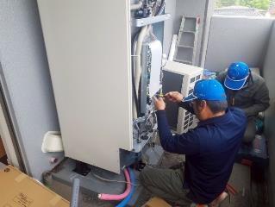 空調機器、給湯器は、日々省エネ性に優れた機種が開発されています。 新しい機種への更新をすることにより、CO2の排出と電気代を抑えることができます。 弊社は地球と家計、両方に優しい空調機器、給湯器設置のご提案、施工をさせていただきます。 弊社が導入したおひさまエコキュートという、太陽光を利用した給湯器は2020年1月~12月と2024年同月比で49.9％の電気代削減を達成いたしました。
52 | 2025-05-19 | 栃木日産自動車販売株式会社 | 宇都宮市 | 卸売業・小売業 | 機械器具小売業 | 新車及び中古車の販売・自動車整備・自動車板金塗装・自動車保険取り扱い | https://ni-tochigi.nissan-dealer.jp/ | ６ 環境に優しい商品等の選択 13 太陽光発電の設置 14 電動車の選択 15 エネルギーの効率的な利用 | 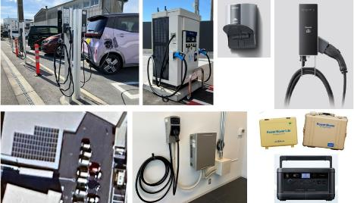 新店舗に太陽光設備設置による再生可能エネルギーの活用 ワークプレスチャージングの実施 社有車の１００％EV車への促進 | ６ 環境に優しい商品等の選択 ７ 地産地消の選択 14 電動車の選択 15 エネルギーの効率的な利用 | 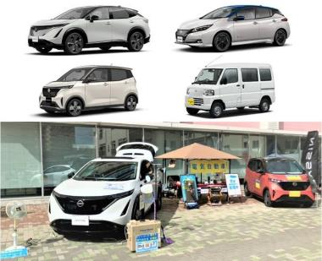 １００％EV車の販売 １００％EV車バッテリーのリユースによるポータブルバッテリー販売 １００％EV車を蓄電池として活用できる充放電設備（V2H）販売 １００％EV車を蓄電池として活用できる外部給電器（V2L）販売
53 | 2025-06-10 | セーフセンチネル | 真岡市 | サービス業＿他に分類されないもの | その他のサービス業 |  | https://sites.google.com/view/safe-sentinel/ |  ３ 食品ロスの削減 ４ プラスチックゴミの削減 ５ 公共交通機関等の利用 ９ web会議・テレワークの選択 | 私たちは各自で出たプラスチック類のごみはリサイクルに回したり、会議などでの移動の際は基本的に公共交通機関を利用しております。 また、清掃活動を行う際もしっかりとごみを分別しながら回収しています。
54 | 2025-06-13 | 株式会社渡辺有規建築企画事務所 | 宇都宮市 | 学術研究・専門・技術サービス業 | 技術サービス業（他に分類されないもの） | 建築企画、設計、デザイン、監理、建築物のプロデュース、事業計画立案等 | https://www.warp-jp.net/ | ２ 今すぐできる省エネの実践 ３ 食品ロスの削減 | お昼休みは消灯
55 | 2025-06-25 | 光工業株式会社 | 日光市 | 製造業 | 金属製品製造業 | 自動車部品（重要保安部品であるエンジンの噴射装置の構造部品）を主体に金属プレス加工を行っています。 | http://www.hikari-kogyo.com | １ 自分が出しているCO2の確認 ２ 今すぐできる省エネの実践 ６ 環境に優しい商品等の選択 ８ 省エネ家電等の選択 ９ web会議・テレワークの選択 13 太陽光発電の設置 | 自社が出しているCO2の確認、省エネ活動の実施、環境に優しい商品等の選択、省エネ 家電等の選択、web会議の推進、太陽光発電の設置、会社全体での節電活動、ごみ の分別・削減活動
56 | 2025-06-27 | 佐藤建設工業株式会社 | さくら市 | 建設業 | 総合工事業 | 土木工事の請負及び施工、舗装工事の請負及び施工 | https://satoken1977.com/ | ２ 今すぐできる省エネの実践, ６ 環境に優しい商品等の選択 12 住宅の高断熱化 13 太陽光発電の設置 14 電動車の選択 15 エネルギーの効率的な利用 |  | ６ 環境に優しい商品等の選択
57 | 2025-07-02 | 篠崎建設株式会社 | 佐野市 | 建設業 | 総合工事業 | 土木・建築工事総合請負及び設計監理、不動産業、労働者派遣業 | http://www.shino-ken.co.jp/ | １ 自分が出しているCO2の確認 ２ 今すぐできる省エネの実践 ９ web会議・テレワークの選択 15 エネルギーの効率的な利用 | 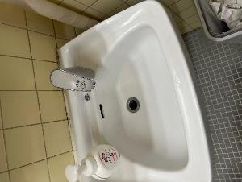 現状のCO2排出量を把握し、地球温暖化対策推進のために従業員教育を実施し、高効率機器の導入や社用車のHV化、Web会議等による、ペーパーレス化、節電や消灯、エアコンの設定温度等、ポスター等で注意喚起を促し、自動水栓の導入等に削減を講じている。将来的にはエコアクション21等の環境マネジメントの取組、認証取得を目指したい。
58 | 2025-07-18 | 株式会社野澤實業 | 宇都宮市 | 建設業 | 総合工事業 | 土木工事（道路改良・橋梁・河川整備）、舗装工事、上下水道工事など、主にインフラ整備をおこなっています。 | http://noz-cons.com | １ 自分が出しているCO2の確認 ２ 今すぐできる省エネの実践 ３ 食品ロスの削減 ４ プラスチックゴミの削減 ７ 地産地消の選択 ９ web会議・テレワークの選択 13 太陽光発電の設置 | 県エコキーパー事業所認定継続・環境ISO14001取得維持 | １ 自分が出しているCO2の確認 ２ 今すぐできる省エネの実践 ３ 食品ロスの削減 ９ web会議・テレワークの選択
59 | 2025-07-18 | 株式会社スズキ自販栃木 | 宇都宮市 | 卸売業・小売業 | 機械器具小売業 | スズキ製品の軽四輪車、小型四輪車、福祉車両、セニアカー及び同部品・用品の販売と整備 中古車販売 自動車リース 他 | https://www.suzuki.co.jp/dealer/sj-tochigi/ | ２ 今すぐできる省エネの実践 ９ web会議・テレワークの選択 14 電動車の選択 | 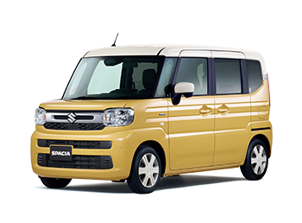 照明器具毎に使用時のみ点灯 社有車の電動車使用 WEB会議の積極的活用 | 14 電動車の選択 | 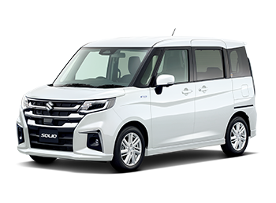 電動車の販売
60 | 2025-08-19 | 社会福祉法人 京福会 | 那須塩原市 | 医療・福祉 | 社会保険・社会福祉・介護事業 | 特別養護老人ホーム、ケアハウス、認知症高齢者のグループホーム、サービス付き高齢者向け住宅、学童保育等の運営 | https://www.keifukukai.com | ３ 食品ロスの削減 ８ 省エネ家電等の選択 ９ web会議・テレワークの選択 11 省エネ給湯器の設置 13 太陽光発電の設置 14 電動車の選択 | ３：特別養護老人ホーム寿山荘他３事業所に、自動で飲み物にとろみ剤を添 加する「とろみサーバー」を設置。手作業ではとろみを固めにつけてしまい飲み残し が多かったが改善された。 ８-1：法人全事業所の照明をLED化 ８-2：特別養護老人ホーム寿山荘の廊下の空調設備７台を省電力化された 空調設備に更新 ９：新型コロナウイルスへの感染予防対策を契機に月例の管理職会議をオンラ イン化 １１：特別養護老人ホーム寿山荘の浴室改修を機に給湯ボイラーをガス給湯 設備に変更 １３：特別養護老人ホーム寿山荘那須に太陽光発電設備を導入 １４：特別養護老人ホーム寿山荘、ほのぼの園に電気自動車各１台（合計 ２台）を配備。
61 | 2025-08-21 | 仲田総業株式会社 | 宇都宮市 | サービス業＿他に分類されないもの | 廃棄物処理業 | 一般廃棄物収集運搬、産業廃棄物収集運搬・処分、建築物解体、機密文書出張細断処理 | https://nakada.tv/ | １ 自分が出しているCO2の確認 ２ 今すぐできる省エネの実践 ３ 食品ロスの削減 ４ プラスチックゴミの削減 ５ 公共交通機関等の利用 ６ 環境に優しい商品等の選択 ８ 省エネ家電等の選択 ９ web会議・テレワークの選択 13 太陽光発電の設置 | 栃木県エコキーパー事業所認定、エコアクション２１認証、グリーン経営認証、エコ通勤事業所認証などを受けて、環境にやさしい企業活動の実践を継続しています。 ・事業用電力をすべてカーボンフリーエネルギーに切り替え ・ハイブリット発電システム（ソーラー＋風力）を設置 ・営業・業務用車両のハイブリット・エコカーへの代替 ・省エネ機器の導入、節電 ・書類の電子化（請求書、契約書、マニフェストなど）
62 | 2025-09-05 | 栃木県中小企業団体中央会 | 宇都宮市 | サービス業＿他に分類されないもの | 政治・経済・文化団体 | 事業協同組合等の中小企業団体に対する運営支援・連絡調整 | http://www.tck.or.jp/ | ２ 今すぐできる省エネの実践 ３ 食品ロスの削減 ４ プラスチックゴミの削減 ５ 公共交通機関等の利用 ６ 環境に優しい商品等の選択 ７ 地産地消の選択 ８ 省エネ家電等の選択 ９ web会議・テレワークの選択 10 シェアリングサービスの選択 | ・電子決裁の導入などペーパーレス化を推進しています。 ・クールビズやノー残業デーを励行しています。 ・昼休み時間の消灯など省エネに努めています。 ・職員に省エネ、カーボンニュートラルに関する研修会を開催しています。 ・会員企業等に対する省エネ施策等の広報啓発に努めています。
63 | 2025-09-13 | 栃木トヨタ自動車株式会社 | 宇都宮市 | 卸売業・小売業 | 機械器具卸売業 | 栃木県内を主に、トヨタ車およびレクサス車の新車、中古車の販売と整備を事業としている。 | https://www.tochigitoyota.com/ | １ 自分が出しているCO2の確認 ２ 今すぐできる省エネの実践 ６ 環境に優しい商品等の選択 ７ 地産地消の選択 ８ 省エネ家電等の選択 ９ web会議・テレワークの選択 13 太陽光発電の設置 14 電動車の選択 15 エネルギーの効率的な利用 | ・新設店舗は『ZEB』認証や「BELS」最高ランクを取得 ・太陽光発電、LED照明の積極導入 ・制服をアップサイクルし店舗インテリアとして再利用 ・県有林を整地し「栃木トヨタの森」として森林保全活動を実施 ・森林資源の循環を意識し、新店舗において県産木材を積極活用 ・子供たちにカーボンニュートラルを分かり易く伝える教室を開催 ・他のトヨタ販売店と協力し、那珂川の清掃活動を実施 | ２ 今すぐできる省エネの実践 ６ 環境に優しい商品等の選択 13 太陽光発電の設置 14 電動車の選択 15 エネルギーの効率的な利用 | ・EV、FCEV、HVなどの電動車および関連商品の販売 ・子供たちにカーボンニュートラルを伝えるための「クルマMIRAIスクール」を開催 ・新店舗については、太陽光発電に大規模貯水システムを組み合わせ、避難所として活用できるように設計
64 | 2025-09-24 | 日本サーファクタント工業株式会社 | 宇都宮市 | 製造業 | 化学工業 | コロイド化学に基づく独自技術で高品質素材を提供し、医薬・化粧品分野で世界に信頼される企業です。 | https://www.ns-utsunomiya.com/ | １ 自分が出しているCO2の確認 ２ 今すぐできる省エネの実践 ４ プラスチックゴミの削減 ６ 環境に優しい商品等の選択 ８ 省エネ家電等の選択 ９ web会議・テレワークの選択 13 太陽光発電の設置 14 電動車の選択 15 エネルギーの効率的な利用 | CO2フリー電力「とちぎふるさと電気」への切替え CO2排出量削減目標を掲げ削減活動を推進 CO2排出量モニタリング 省エネタイプ機器、高効率機器のへの更新 インバータ制御の推進 太陽光発電の設置（宇都宮事業所､那須事業所） 重油からガスへの燃料転換 ガスコージェネレーションよる発電
65 | 2025-10-13 | 株式会社マツパン | 宇都宮市 | 卸売業・小売業 | 飲食料品小売業 | パンの製造・販売 | https://sites.google.com/view/matsupan/ | ３ 食品ロスの削減 ７ 地産地消の選択 | 宇都宮市内で小麦の栽培・製粉・製パン・販売を行う 小麦栽培から製パンまでを宇都宮市内で完結し宇都宮市内で販売する事でフードマイレージを最小化しています | ３ 食品ロスの削減 ７ 地産地消の選択 | ・宇都宮市内で自家栽培した小麦を宇都宮市内で製粉したパン ・製粉する際に出る「小麦ふすま」や「ぬか」を畑に堆肥として戻す
66 | 2025-10-14 | とちぎコープ生活協同組合 | 宇都宮市 | 卸売業・小売業 | 飲食料品小売業 | トラックでの配達による無店舗小売業、スーパーマーケット事業、保険・共済事業をはじめ様々なサービス事業を実施しています。 | https://tochigi.coopnet.or.jp/ | １ 自分が出しているCO2の確認 ２ 今すぐできる省エネの実践 ３ 食品ロスの削減 ４ プラスチックゴミの削減 ６ 環境に優しい商品等の選択 ７ 地産地消の選択 ９ web会議・テレワークの選択 13 太陽光発電の設置 14 電動車の選択 15 エネルギーの効率的な利用 | 地球温暖化ガス削減に向けた自主行動計画を立案し、進捗管理しています。 組合員には、リサイクル活動への参加や環境配慮商品の利用啓発をしています。 | ６ 環境に優しい商品等の選択 |   持続可能な生産に配慮されたコープ商品の取り扱いを進めています。 https://sustainability.coopdeli.coop/sustainability/2019/03/ethical.html ・持続性と環境に配慮した水産物 ・原料原産地の森林，土壌，水を守る、 労働，地球環境に配慮された商品 ・規格外農産品の取り扱い
67 | 2025-10-15 | 日本プラスター株式会社 | 佐野市 | 製造業 | 窯業・土石製品製造業 | 漆喰・モルタルの製造・販売及び漆喰の施工 | https://www.plastesia.com | １ 自分が出しているCO2の確認 ２ 今すぐできる省エネの実践 13 太陽光発電の設置 15 エネルギーの効率的な利用 | 令和4年1月に本社工場の屋根に設置した太陽光発電により、これまで令和7年10月時点で通算455.32Mwh、216.28tものCO2削減効果があった。導入前の使用電力量に比べ、生産量の増減はあるものの60%程度に抑えることができている。 また購入電力も実質再エネ比率３０％にて購入しており、そのCO2排出削減量は13.616ｔ（2024年度実績）になる。 | ６ 環境に優しい商品等の選択 ７ 地産地消の選択 | 栃木県佐野市産の石灰を使用した漆喰の製造・販売・工事。 漆喰は光を乱反射させる効果があり、お部屋を明るくするため、うまく組み合わせれば光熱費の削減に。 その他にも当社の漆喰には、調湿効果などお住まいの方々にとって数々の機能性を有する。
68 | 2025-10-16 | 日産自動車株式会社 栃木工場 | 上三川町 | 製造業 | 輸送用機械器具製造業 | 自動車の製造 | https://www.nissan-global.com/JP/PLANT/TOCHIGI/ | １ 自分が出しているCO2の確認 ２ 今すぐできる省エネの実践 ６ 環境に優しい商品等の選択 ９ web会議・テレワークの選択 13 太陽光発電の設置 14 電動車の選択 15 エネルギーの効率的な利用 | 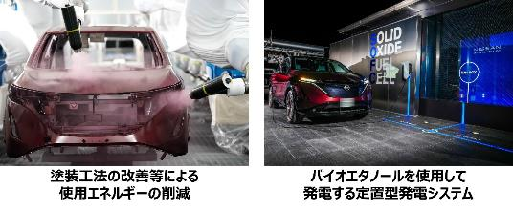 ・CO2排出量の把握 ・塗装工法の改善等による使用エネルギーの削減 ・電気自動車「日産リーフ」、「日産アリア」の生産 ・在宅勤務制度の導入 ・太陽光発電を用いたオフグリッド照明の設置 ・バイオエタノールを使用して発電する定置型発電システムの実証 ・ワークプレイスチャージングによるEV通勤の促進 ・実質再生可能エネルギー100％の電力を提供する「日産でんき」の販売 | ６ 環境に優しい商品等の選択 ７ 地産地消の選択 14 電動車の選択 15 エネルギーの効率的な利用 | 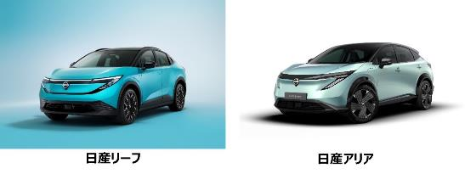 日産自動車栃木工場では、電気自動車の「日産リーフ」、「日産アリア」を生産しています。これらの電気自動車は、走行時にCO2を排出せず、環境負荷の低減に貢献します。さらに、大容量バッテリーを活用した外部給電機能により、アウトドアや災害時の非 常用電源としても活用可能。環境性能と利便性を兼ね備え、カーボンニュートラル社会の実現に寄与する製品です。
69 | 2025-10-17 | 一般社団法人栃木県商工会議所連合会 | 宇都宮市 | サービス業＿他に分類されないもの | 政治・経済・文化団体 | 県内９商工会議所の連絡調整業務 | https://ftcci.or.jp/ | ２ 今すぐできる省エネの実践 ３ 食品ロスの削減 ６ 環境に優しい商品等の選択 15 エネルギーの効率的な利用 | 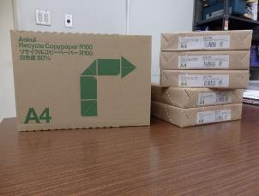 今すぐできる省エネの実践 会議のペーパーレス化、印刷物の裏面活用 食 品ロスの削減 宴会等を伴う会議において終了15分前の声掛けを行い自席に戻るよう促す。 環境に優しい商品等の選択 LED照明の導入、再生紙の利用促進 エネルギーの効率的な利用 休み時間の消灯、省エネ機器の導入
70 | 2025-10-20 | 株式会社カナメ | 宇都宮市 | 建設業 | 職別工事業（設備工事業を除く） | 金属屋根の開発・製造・施工 社寺総合建築 太陽光発電関連製品の開発・製造・販売 | https://www.caname.net/ | ２ 今すぐできる省エネの実践 ４ プラスチックゴミの削減 ６ 環境に優しい商品等の選択 ８ 省エネ家電等の選択 ９ web会議・テレワークの選択 12 住宅の高断熱化 13 太陽光発電の設置 15 エネルギーの効率的な利用 | 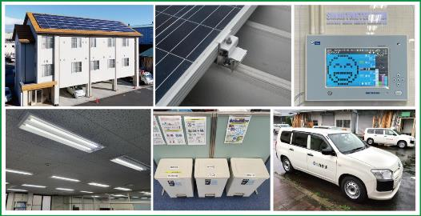 【製品開発での取り組み】 ・屋根一体型太陽電池の開発 ・産業用太陽電池の取付金具の開発 ・屋根の高断熱および長寿命化を実現する製品・工法の開発 【日常業務での取り組み】 ・自社建物への太陽光発電の設置（6箇所、計650kW） ・社内電灯のLED化 ・電力デマンド監視装置の導入（電力の見える化） ・工場での省エネコンプレッサーの導入 ・資源ゴミの分別 ・社用車をハイブリッド車 | ２ 今すぐできる省エネの実践 ４ プラスチックゴミの削減 ６ 環境に優しい商品等の選択 ８ 省エネ家電等の選択 ９ web会議・テレワークの選択 12 住宅の高断熱化 13 太陽光発電の設置 15 エネルギーの効率的な利用 | 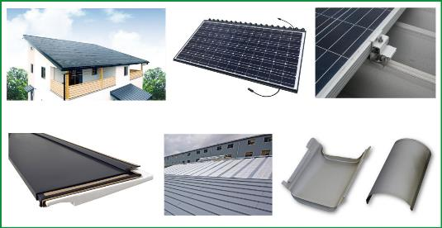 屋根材と太陽光パネルを一体化させ屋根面への太陽電池の設置量を拡大。取付金具においては屋根に穴をあけない設置で雨漏りを防ぎ、建物の長寿命化に貢献いたします。また近年の毎年のように更新される最高気温に対応すべく、「屋根の断熱」で建物のエネルギー使用を抑える製品・工法の開発に力を注いでおります。そしてチタン屋根などの製品で建物の長寿命化・持続可能性の向上実現に努めております。
71 | 2025-10-20 | 株式会社東武宇都宮百貨店 | 宇都宮市 | 卸売業・小売業 | 各種商品小売業 | 従来の百貨店にとらわれない多彩な品揃えとおもてなしで、東武宇都宮線沿線や地元のお客様の豊かで安心・安全な生活に貢献する。 | http://www.tobu-u-dept.jp | １ 自分が出しているCO2の確認 ２ 今すぐできる省エネの実践 ３ 食品ロスの削減 ４ プラスチックゴミの削減 ６ 環境に優しい商品等の選択 ７ 地産地消の選択 ８ 省エネ家電等の選択 | 1環境推進委員会の設置 2こまめな消灯、空調設定温度の見直し、省エネ照明への切替 3作りすぎない、売れ残り防止の工夫、フードバンク等への寄付 4資源ごみ分別マイバッグの推奨 6ビニール袋や紙袋に環境にやさしい素材を採用、エコウィークを開催（環境にやさしい商品やサービスの紹介） 7地元農産物・物産品の販売 8照明などに省エネ商品を採用 | ６ 環境に優しい商品等の選択 ７ 地産地消の選択
72 | 2025-10-22 | 藤井産業株式会社 | 宇都宮市 | 卸売業・小売業 | 機械器具卸売業 | 電設資材、電気機器、情報機器等の販売を主な内容とし、さらに総合建築、設備、建設資材の施工等やメガソーラー発電 を展開 | https://www.fujii.co.jp/ | １ 自分が出しているCO2の確認 ２ 今すぐできる省エネの実践 ５ 公共交通機関等の利用 ６ 環境に優しい商品等の選択 ７ 地産地消の選択 ８ 省エネ家電等の選択 ９ web会議・テレワークの選択 10 シェアリングサービスの選択 11 省エネ給湯器の設置 12 住宅の高断熱化 13 太陽光発電の設置 14 電動車の選択 15 エネルギーの効率的な利用 | 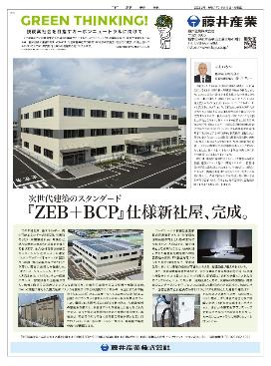 脱酸素社会を目指しSDGｓにも力を入れております。 昨今の具体的取組みとしましては、本年、本社敷地内に「ＺＥＢ」仕様の社屋を新築いたしました。 これにより、ゼロエネルギーを目指します。 | １ 自分が出しているCO2の確認 ２ 今すぐできる省エネの実践 ５ 公共交通機関等の利用 ６ 環境に優しい商品等の選択 ７ 地産地消の選択 ８ 省エネ家電等の選択 ９ web会議・テレワークの選択 10 シェアリングサービスの選択 11 省エネ給湯器の設置 12 住宅の高断熱化 13 太陽光発電の設置 14 電動車の選択 15 エネルギーの効率的な利用 | 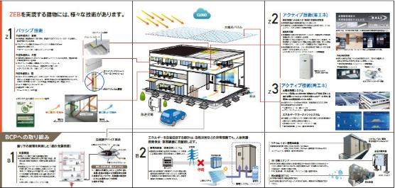 １４０周年を機に環境にやさしい新社屋計画を検討し、本年（２０２５年１０月）施工いたしました。 ＺＥＢに加えＢＣＰ対策も施した新時代の建築物となります。
73 | 2025-10-22 | 栃木県信用保証協会 | 宇都宮市 | 金融業・保険業 | 補助的金融業等 | 中小企業・小規模事業者が、金融機関から事業資金の融資を受ける際、公的な保証人となる。（設立根拠法：信用保証協会法） | https://www.cgc-tochigi.or.jp/ | ２ 今すぐできる省エネの実践 ６ 環境に優しい商品等の選択 ８ 省エネ家電等の選択 ９ web会議・テレワークの選択 | カーボンニュートラルに資する資金を対象とした保証制度の取扱い。 |  | 脱炭素に資する資金を対象とした保証制度の取扱い。
74 | 2025-10-30 | 東京海上日動火災保険株式会社 栃木支店 | 宇都宮市 | 金融業・保険業 | 保険業（保険媒介代理業、保険サービス業を含む） | 損害保険の引受業務 | https://www.tokiomarine-nichido.co.jp/ | １ 自分が出しているCO2の確認 ２ 今すぐできる省エネの実践 ５ 公共交通機関等の利用 ６ 環境に優しい商品等の選択 ９ web会議・テレワークの選択 14 電動車の選択 | 東京海上日動火災保険（東京海上ホールディングスグループ）は、2050年までのカーボン・ニュートラル実現を掲げ、自社のCO2排出削減・再生可能エネルギー活用・植林等による吸収・除去（“Reduce・Switch・Offset”）の3軸で取り組んでいます。 また、脱炭素社会へ移行するお客様を支援するため、再エネ発電設備向け保険やGX支援サービスなどの開発・提供も行っています。 | １ 自分が出しているCO2の確認 ２ 今すぐできる省エネの実践 ３ 食品ロスの削減 ５ 公共交通機関等の利用 ６ 環境に優しい商品等の選択 ８ 省エネ家電等の選択 10 シェアリングサービスの選択 11 省エネ給湯器の設置 13 太陽光発電の設置 15 エネルギーの効率的な利用 | 東京海上日動火災保険が提供する脱炭素につながる製品・サービスには、中小企業向けに「東京海上スマートGX株式会社」によるCO2排出量可視化／ロードマップ策定、「スマート e-でんき」による再生可能エネを含む電力調達、カーボンオフセット支援の3つのソリューションをご提供しています。 さらに、再エネ事業者向け保険、カーボンクレジット購入企業向け保険、TCFD情報開示支援サービス等も展開しています。
75 | 2025-11-06 | 株式会社ドコモCS栃木支店 | 宇都宮市 | 情報通信業 | 通信業 | NTTドコモグループの会社として、スマートライフ事業、販売、アフター、エリア品質、設備保守等のサービスを展開しています。 | https://www.docomo-cs.co.jp/company/company.html | １ 自分が出しているCO2の確認 ２ 今すぐできる省エネの実践 ３ 食品ロスの削減 ４ プラスチックゴミの削減 ５ 公共交通機関等の利用 ６ 環境に優しい商品等の選択 ７ 地産地消の選択 ８ 省エネ家電等の選択 ９ web会議・テレワークの選択 10 シェアリングサービスの選択 11 省エネ給湯器の設置 14 電動車の選択 15 エネルギーの効率的な利用 | NTTグループでは、2040年までにグループ全体のカーボンニュートラル達成を目標に、事業活動における省エネ化と再生可能エネルギーの導入拡大、そして次世代技術であるIOWNによる通信の省電力化などに取り組んでいます。具体的には、2030年までにモバイルとデータセンターでのカーボンニュートラル実現を目指し、オフィスや通信設備、データセンターでの省エネ対策、再生可能エネルギーの利用拡大を進めています。 | １ 自分が出しているCO2の確認 ２ 今すぐできる省エネの実践 ３ 食品ロスの削減 ４ プラスチックゴミの削減 ５ 公共交通機関等の利用 ６ 環境に優しい商品等の選択 ７ 地産地消の選択 ８ 省エネ家電等の選択 ９ web会議・テレワークの選択 10 シェアリングサービスの選択 11 省エネ給湯器の設置 14 電動車の選択 15 エネルギーの効率的な利用 | 取組みについて、下記を参照願います。 https://group.ntt/jp/sustainability/
76 | 2025-12-05 | 株式会社栃木銀行 | 宇都宮市 | 金融業・保険業 | 銀行業 | 第二地方銀行 | https://www.tochigibank.co.jp/ | １ 自分が出しているCO2の確認 ２ 今すぐできる省エネの実践 ６ 環境に優しい商品等の選択 ８ 省エネ家電等の選択 ９ web会議・テレワークの選択 13 太陽光発電の設置 14 電動車の選択 | 1.当行グループ全体におけるCO2排出量の把握及び削減目標の設定 2.適切な室温の管理、各自の判断による快適で働きやすい軽装の取組 等 6.営業店舗における実質再生可能エネルギーの導入 8.営業店舗における省エネ設備（LED証明／空調等）の導入 9.web会議システムの活用による紙資料削減 13.営業店舗における太陽光発電設備の設置 14.営業店舗等における電動車の導入 | １ 自分が出しているCO2の確認 ８ 省エネ家電等の選択 13 太陽光発電の設置 14 電動車の選択 | 1.CO2排出量可視化サービスの紹介 8.省エネ設備（LED証明／空調等）導入支援サービスの紹介 13.当行グループ会社（株式会社クリーンエナジー・ソリューションズ）による再生エネルギーの導入支援（PPA事業を通じた太陽光発電） 14.電動車購入等に活用可能な補助制度等の紹介
77 | 2025-12-08 | 株式会社ラハイナ・コーポレーション | 小山市 | 製造業 | 木材・木製品製造業（家具を除く） | 放置竹林問題を解決する取り組みで伐採した竹を利活用しチップに加工し土壌改良剤などを販売している。 | http://gogolahaina.com | ６ 環境に優しい商品等の選択 ７ 地産地消の選択 ９ web会議・テレワークの選択 12 住宅の高断熱化 | 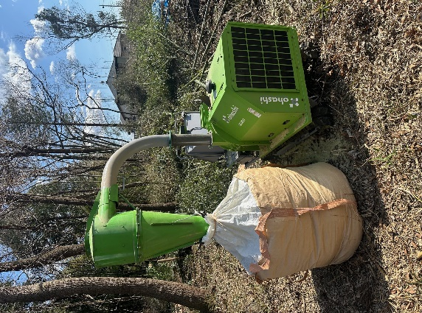 私たちは、放置竹林問題の解決を目指し、伐採した竹を有効活用しています。竹をチップ状に粉砕して土壌改良剤として利用、パウダーにして竹茶を製造、春には伸びた筍を使って国産メンマを製造します。これらの取り組みは、竹の持つ炭素蓄積効果を最大 限に活用し、カーボンニュートラルの実現に寄与しています。循環型社会の構築を目指し、持続可能な未来を実現します。 | ２ 今すぐできる省エネの実践 ３ 食品ロスの削減 ６ 環境に優しい商品等の選択 ７ 地産地消の選択 15 エネルギーの効率的な利用 | 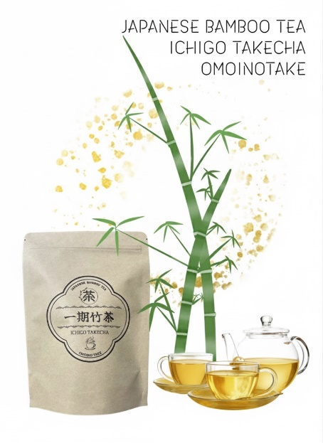 弊社の竹茶は、地元産の竹の稈を粉砕して作ったノンカフェインの健康飲料です。すっきりとした味わいで、リラックス効果も期待できます。使用後のティーバッグは、生ゴミの消臭剤として再利用可能。環境に配慮し、持続可能なライフスタイルをサポートします。心と体に優しい竹茶をぜひお試しください。
78 | 2025-12-11 | 医療法人社団公済会 | 那須塩原市 | 医療・福祉 | 医療業 | クリニック、介護老人保健施設、通所介護、居宅介護支援 | http://www.kousaikai-itamuro.or.jp/ | ２ 今すぐできる省エネの実践 ８ 省エネ家電等の選択 15 エネルギーの効率的な利用 | 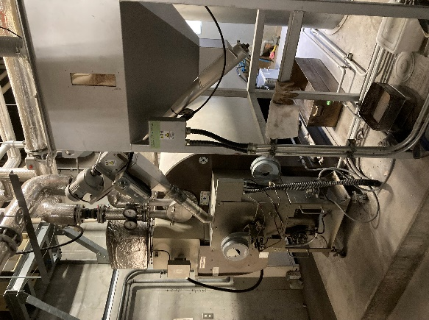 灯油式ボイラーを木質ペレット式ボイラーに燃料転換するとともに、削減した温室効果ガスを地元スクールバス、路線バスの運行 による排出量とカーボンオフセットし、他社の温室効果ガス排出量の削減にも貢献している。
79 | 2025-12-18 | 株式会社トーコー技研 | 足利市 | 製造業 | 金属製品製造業 | 【金属プレス製品のソリューション】金型設計・製作・試作から製品の量産（自動車部品/建機部品/その他様々な業界の部品） | https://www.tohkoh-giken.co.jp/ | １ 自分が出しているCO2の確認 ２ 今すぐできる省エネの実践 ６ 環境に優しい商品等の選択 ８ 省エネ家電等の選択 ９ web会議・テレワークの選択 13 太陽光発電の設置 | ＳＢＴ認証の取得、太陽光発電システムの導入等
80 | 2025-12-22 | 東武バス日光株式会社 | 日光市 | 運輸業・郵便業 | 道路旅客運送業 | 旅客自動車運送事業等 | www.tobu-bus.com/ | ７ 地産地消の選択 ９ web会議・テレワークの選択 | 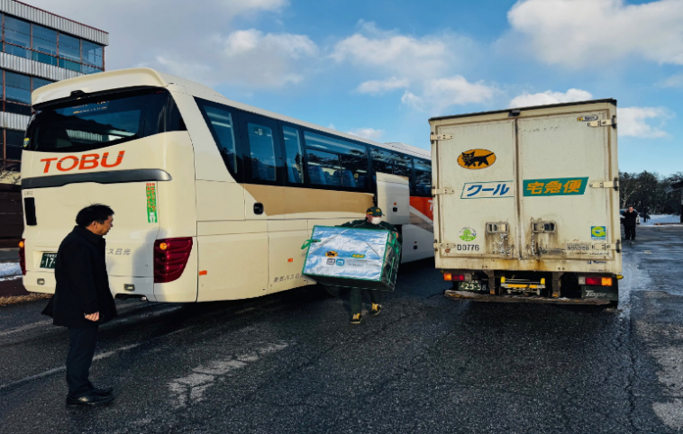 〇日光地域における物流会社と連携した路線バスの客貨混載輸送 〇バイオディーゼル燃料混合軽油の本格運行 | ７ 地産地消の選択 ９ web会議・テレワークの選択
81 | 2025-12-23 | 住友大阪セメント株式会社栃木工場 | 佐野市 | 製造業 | 窯業・土石製品製造業 | セメント及びセメント系固化材の製造 | https://www.soc.co.jp/ | １ 自分が出しているCO2の確認 ２ 今すぐできる省エネの実践 ９ web会議・テレワークの選択 14 電動車の選択 15 エネルギーの効率的な利用 | ・セメント製造時に使用する石炭使用量の削減のため、代替燃料(産業廃棄物を含む)を積極的に使用しています。 ・自家発電としてバイオマス発電所を保有し、バイオマス発電による電力で工場を操業しています。余剰な電力は売電しています。 | ６ 環境に優しい商品等の選択 | ・バイオマス発電の電力を使用して製造した、CO2排出量の少ないセメントを供給しています。 ・セメントは、コンクリートとして使用される際に、CO2を吸収・固定します。
82 | 2025-12-23 | 株式会社ツルオカ | 小山市 | 製造業 | 鉄鋼業 | 製鋼原料、非鉄金属原料等の加工。使用済み自動車の解体・破砕。建設機械用鋳造部品の製造及びその他部品の仕入・塗装・組立。 | https://tsuruoka.co.jp | １ 自分が出しているCO2の確認 ２ 今すぐできる省エネの実践 ４ プラスチックゴミの削減 ５ 公共交通機関等の利用 ６ 環境に優しい商品等の選択 ７ 地産地消の選択 ８ 省エネ家電等の選択 ９ web会議・テレワークの選択 10 シェアリングサービスの選択 11 省エネ給湯器の設置 13 太陽光発電の設置 15 エネルギーの効率的な利用 | 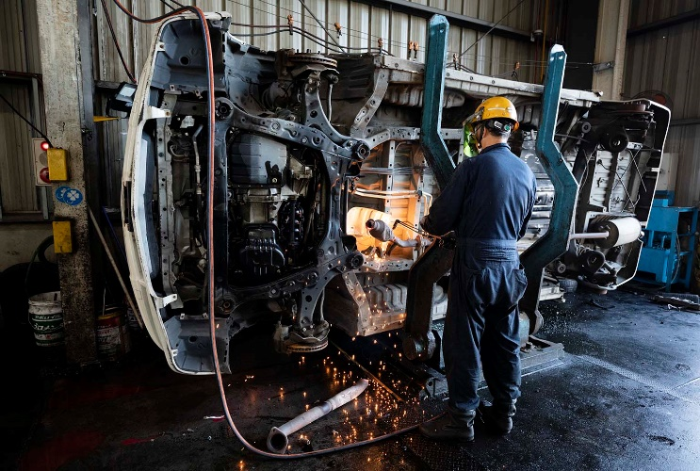 「活かして、へらす。」鉄スクラップから1tの鉄を再生すると、1.28tのCO2削減に繋がります。当社は1931年創業の金属リサイクル×ものづくり企業です。「リサイクル材料を作る」ことを目的とせず、「需要と供給をどのように均衡させるか？」を念頭に、使用済み工業製品を回収、解体・破砕し、再生（地上）資源を抽出して、「原料としての品質と量を確保」して需要に応える供給を実現することで地域に貢献しています。 | ４ プラスチックゴミの削減 ６ 環境に優しい商品等の選択 ７ 地産地消の選択 15 エネルギーの効率的な利用 | 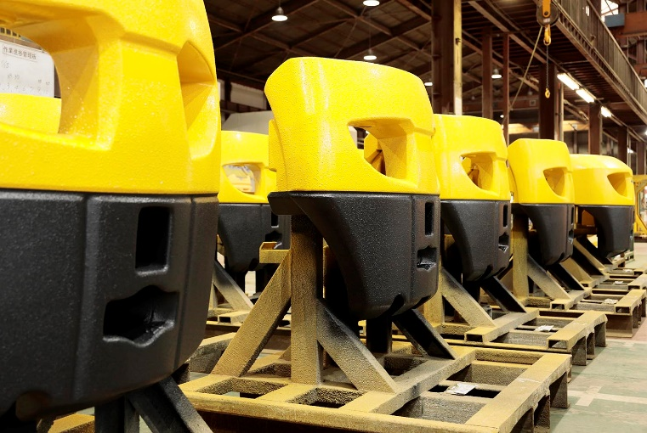 当社の強みは、非常に重層化された事業形態で、スクラップを調達して鋳造原料に加工を施し、自らが再生材100％の原料を用いた低炭素かつ高品質な鋳鉄製バランスウェイトを国内の建設機械メーカーに供給できるところであり、この一貫したリサイクルシステムは、少なくとも国内では他に類を見ません。
83 | 2025-12-25 | 株式会社AKARIO | 宇都宮市 | 医療・福祉 | 社会保険・社会福祉・介護事業 | 日本の伝統資源（和紙）×日本の伝統技術（張子）で郷土玩具の作成。 地域に根付くお弁当販売。 | https://akarisya.com https://instagram.com/bento.akari | ３ 食品ロスの削減 ７ 地産地消の選択 | 食品の廃棄が少なくなるように、g単位での計測。また、日々の売上の徹底管理から製造個数の管理をすることで食品ロスへつなげることができる。 受注生産できるように、販売促進の強化。 地元の米や農家さんから直接仕入れの実行と共に地元食材を使ったメニューの開発に日々尽力しています。
84 | 2025-12-25 | 株式会社コーラス | 那須烏山市 | サービス業＿他に分類されないもの | その他のサービス業 | イベント企画・運営 飲食店経営 | https://www.ko-rasu.com/ | ３ 食品ロスの削減 ５ 公共交通機関等の利用 ７ 地産地消の選択 ９ web会議・テレワークの選択 | 日々の売上の徹底管理から製造個数の管理をすることで食品ロスへつなげることができる。 イベント現場への乗合乗車、公共交通機関での移動。 地元農家さんとの直接取引。 弊社内MTにweb会議を導入。また、県外のクライアントへもweb会議にて対応。
85 | 2025-12-26 | 株式会社オリエントコーポレーション 宇都宮支店 | 宇都宮市 | 金融業・保険業 | 貸金業、クレジットカード業等非預金信用機関 | 信販業 | https://www.orico.co.jp / | ２ 今すぐできる省エネの実践 ５ 公共交通機関等の利用 ９ web会議・テレワークの選択 | オリコグループは、2050年ネットゼロ目標（カーボンニュートラル）の達成を目指し、短期・中期目標を定め全社で取り組んでいます。宇都宮支店にて取り組んでいるアクションは以下のとおりです。 ・コピー用紙の購入量を計測し削減に努めている ・通勤は、原則公共交通機関を利用している ・TeamsやZOOMを活用し、可能な限りWeb会議を活用している | 13 太陽光発電の設置 14 電動車の選択 | オリコグループは太陽光発電の普及に向けてリフォームローンやEV車の購入支援としてオートローン・オートリースを県内の事業者へ提供しています。直近では、弊社グループ会社が取り扱っている「ソーラーカーポート」をフックにオート加盟店とリフォーム加盟店を繋ぎ、お客さまを紹介する新しいスキームの取り扱いを開始しました。2050年の循環型社会・脱炭素化実現に向けて、今後もオリコグループ全体で取り組んで参ります。
86 | 2026-01-08 | 株式会社エフ・エー・エス | 宇都宮市 | 製造業 | 輸送用機械器具製造業 | ・航空機の製造組立、検査 ・生産設備の点検、修理、改造 ・機器校正サービス ・航空機リース、運行支援等 | https://fas.subaru.co.jp/ | １ 自分が出しているCO2の確認 ２ 今すぐできる省エネの実践 ６ 環境に優しい商品等の選択 ８ 省エネ家電等の選択 | ・電力削減（Co2削減）省エネ管理：不要電源/照明のOFF、空調機管理、時間外業務の削減等 ・可能な範囲で環境に優しい商品の購入の選定 ・廃棄物の削減（廃棄分別、リサイクルの徹底） ・環境教育の実施（従業員の意識強化を図る）
87 | 2026-01-15 | 公益財団法人 栃木県産業振興センター | 宇都宮市 | サービス業＿他に分類されないもの | その他のサービス業 | 地域企業の経営基盤の強化、技術高度化、新たな事業活動の取り組みを総合的に支援しています。 | https://www.tochigi-iin.or.jp/home.html | ２ 今すぐできる省エネの実践 ３ 食品ロスの削減 ４ プラスチックゴミの削減 ６ 環境に優しい商品等の選択 ９ web会議・テレワークの選択 | 栃木県産業振興センターでは、主に以下の活動に取り組んでいます。 １．会合・会食時の１５：１０（いちごいちまる）運動 ２．事業者内でのゴミの分別収集・当施設入居事業者への周知徹底 ３．冷暖房の適正温度管理 ４．昼休みや業務時間外の消灯 ５．照明のLED化 ６．ECO製品の購入 ７．Web会議の推奨
88 | 2026-01-16 | 株式会社関谷建設 | 那須烏山市 | 建設業 | 総合工事業 | 土木工事、建築工事、リフォーム、住宅設備工事、外構工事 | https://sekiya-k.com/ | １ 自分が出しているCO2の確認 ２ 今すぐできる省エネの実践 ６ 環境に優しい商品等の選択 14 電動車の選択 | 建設業を営む事業者として、現場および事務所における省エネルギー化、建設廃棄物の分別・リサイクル、資材ロス削減など、日 常業務の中で脱炭素につながる取り組みを実践しています。 今後も無理のない形で、環境に配慮した事業活動を継続してまいります。 | ６ 環境に優しい商品等の選択 11 省エネ給湯器の設置 12 住宅の高断熱化 13 太陽光発電の設置
89 | 2026-01-27 | 株式会社めいじ屋 | 鹿沼市 | 製造業 | 木材・木製品製造業（家具を除く） | 国産ひのき材を使用しての家庭用木製品・家具の製造 | https://www.meijiya.ne.jp/ | ２ 今すぐできる省エネの実践 ６ 環境に優しい商品等の選択 | ２省エネを考慮した会社運営（朝礼等で全社員を対象に省エネを常に念頭に置いてください。スイッチの切り忘れ等のないように指導しています） ６森林環境保全にも寄与する【間伐材】を多用しています。 | ６ 環境に優しい商品等の選択 | 森林環境保全に寄与する栃木県産ひのき間伐材を木製品製造の８０％以上にもっていっています。
90 | 2026-01-27 | 東京ガス株式会社 栃木支社 | 宇都宮市 | 電気・ガス・熱供給・水道業 | ガス業 | 都市ガス事業、電力事業、エンジニアリングソリューション事業他 | https://www.tokyo-gas.co.jp | １ 自分が出しているCO2の確認 ２ 今すぐできる省エネの実践 ３ 食品ロスの削減 ４ プラスチックゴミの削減 ５ 公共交通機関等の利用 ６ 環境に優しい商品等の選択 ７ 地産地消の選択 ８ 省エネ家電等の選択 ９ web会議・テレワークの選択 10 シェアリングサービスの選択 11 省エネ給湯器の設置 12 住宅の高断熱化 13 太陽光発電の設置 14 電動車の選択 15 エネルギーの効率的な利用 | 取組に関しては下記をご参照願います。https://www.tokyo-gas.co.jp | ３ 食品ロスの削減 ６ 環境に優しい商品等の選択 ７ 地産地消の選択 ８ 省エネ家電等の選択 11 省エネ給湯器の設置 12 住宅の高断熱化 13 太陽光発電の設置 15 エネルギーの効率的な利用 | 東京ガスグループでは、カーボンニュートラル社会の実現に向け、再生可能エネルギーの活用や環境配慮型サービスの拡大など、地域とともに進める各種の取り組みを行っています。栃木県のみなさまにも、暮らしに役立つ情報をわかりやすく紹介しています。詳しくは東京ガスの公式ホームページをご覧ください。https://www.tokyo-gas.co.jp
91 | 2026-02-16 | 東武商事株式会社 | 那須塩原市 | サービス業（他に分類されないもの） | 廃棄物処理業 | 産業廃棄物の収集運搬および中間処理 | https://www.tobu-s.co.jp/ | ２ 今すぐできる省エネの実践 ４ プラスチックゴミの削減 ６ 環境に優しい商品等の選択 ９ web会議・テレワークの選択 14 電動車の選択 | 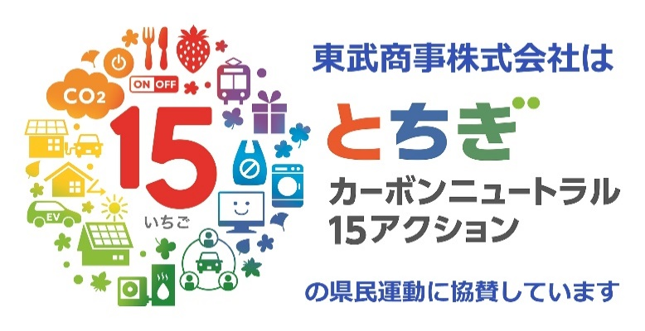 2.LED照明の導入、未使用箇所の電気照明の消灯(スイッチに注意喚起シール貼付) 4.従業者のマイボトル持参を推奨 6.文房具は再生ﾌﾟ ﾌﾟ ﾗ製品、コピー用紙は再生紙利用を優先 9.本社との定例会議は原則web会議で開催 14.社用車にハイブリッド車を導入 | 15 エネルギーの効率的な利用 | 15. ・使用済みエンジンオイルを収集、中間処理後、再生重油として販売 ・焼却炉で発生した廃熱を動力源に活用 ・焼却炉で発生した廃熱により発電機を駆動、電力に使用 (自己利用を促進) ・産業廃棄物として収集した汚泥を中間処理後、路盤材やセメント原料として再資源化
92 | 2026-04-06 | ヤマゼンコミュニケイションズ株式会社 | 宇都宮市 | 製造業 | 印刷・同関連業 | 企画デザイン、印刷、市場調査・分析、情報処理、Web制作・戦略・運用、地域情報サイト「栃ナビ！」の運営 | https://www.yamazen-net.co.jp | ２ 今すぐできる省エネの実践 ６ 環境に優しい商品等の選択 ９ web会議・テレワークの選択 13 太陽光発電の設置 | ・使用していないエリアの電源オフ徹底 ・リサイクル可能な用紙の利用推進 ・環境配慮型インキ（大豆インキ）の使用 ・遠方顧客とのWeb会議活用による移動削減 ・本社屋上への太陽光発電設備の設置 ・エアコンの適正温度管理 | ２ 今すぐできる省エネの実践 ７ 地産地消の選択 10 シェアリングサービスの選択 | 地域密着型情報プラットフォーム「栃ナビ！」を通じて県民へ情報提供を行っています。 ・地域の店舗・施設情報により移動に伴うCO2排出削減に寄与 ・地産地消・環境配慮型店舗の情報発信による輸送に伴う環境負荷の低減 ・口コミ機能により脱炭素を日常の選択として自然に取り入れる環境を構築 ・Web・デジタルの活用による印刷ロスや廃棄物削減
93 | 2026-04-28 | 那須マテリアル株式会社 | 大田原市 | 卸売業・小売業 |  | 産業廃棄物処理・再生可能エネルギー事業・居住及び商業用不動産の賃貸・機器類の組立、製造販売 | https://www.nasu-material.co.jp | １ 自分が出しているCO2の確認 ２ 今すぐできる省エネの実践 ４ プラスチックゴミの削減 ６ 環境に優しい商品等の選択 ８ 省エネ家電等の選択 ９ web会議・テレワークの選択 13 太陽光発電の設置 15 エネルギーの効率的な利用 | 排出事業者より処理委託を受けた産業廃棄物を、手解体・手選別することにより、素材ごとに分別し、再生利用しております。 希少金属の再生事業や、太陽光、風力の発電業務、太陽光関連機械器具販売という環境保全に関わる事業を展開し、お取引先様の社会的責任においても大きな役割を果たしています。国連が推奨する「持続性可能な開発目標SDGs」に賛同し、「とちぎSDGs推進企業」に登録しています。 ◎栃木県産業廃棄物処理業の許可（収運、処分）において優良産廃処理業者認定基準に適合しています。 ◎とちぎECOキーパー 事業所 ◎【ISO14001 ISO170001 ISO27001 取得】 | １ 自分が出しているCO2の確認 ２ 今すぐできる省エネの実践 ４ プラスチックゴミの削減 ６ 環境に優しい商品等の選択 ８ 省エネ家電等の選択 ９ web会議・テレワークの選択 13 太陽光発電の設置 15 エネルギーの効率的な利用 | 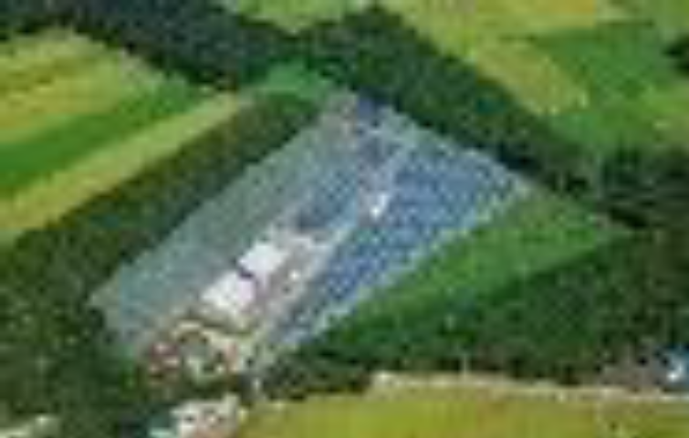 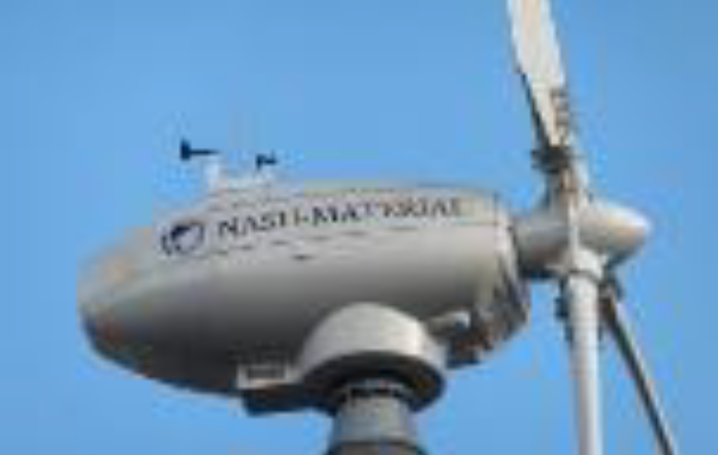 弊社業務の産業廃棄物処理において、リサイクルの推進による再資源化を取り組んでいます。気候変動問題については世界的問題でもあることから、脱炭素行動に繋がるサービスを企業としてできることを情報として提供させていただいております。また、15アクションの項目について、従業員それぞれが会社内だけでなく、通常の生活の中でも「協力できること」を常に心掛けております。
94 | 2026-05-15 | ケーブルテレビ株式会社 | 栃木市 | 情報通信業 | 放送業 | 地域密着型の放送・通信事業などのケーブルテレビ事業 | https://www.cc9.jp/ | ２ 今すぐできる省エネの実践 ６ 環境に優しい商品等の選択 ７ 地産地消の選択 ９ web会議・テレワークの選択 13 太陽光発電の設置 14 電動車の選択 | 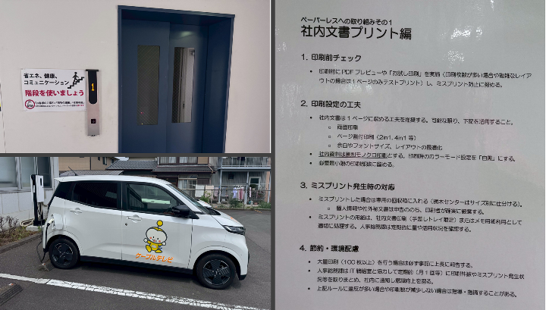 ・コピー用紙の使用量の定期チェックや両面印刷等の励行など、紙の使用量の削減の取り組み。 ・グループ会社のホームタウンエナジーによる地産地消の電力の活用。 ・一部の社有車の電気自動車の導入。 | ７ 地産地消の選択 | 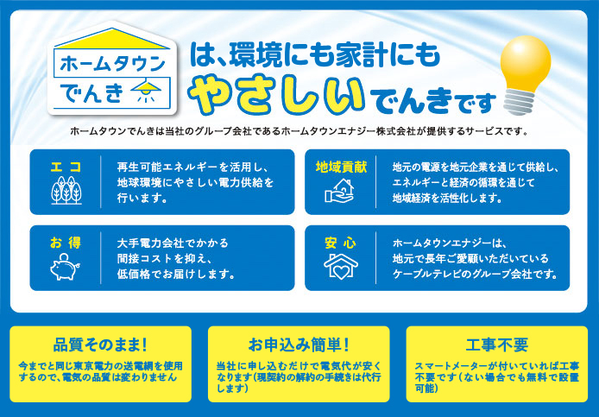 ホームタウンでんきは、環境にも家計にもやさしい電気サービスです。再生可能エネルギーを活用し、品質はそのまま低価格で提供。申込も簡単で、地域の活性化にもつながります。
95 | 2026-05-26 | 株式会社那須環境技術センター | 那須塩原市 | 学術研究・専門・技術サービス業 | 技術サービス業（他に分類されないもの） | 環境調査・測定・分析、水処理技術・関連商品販売、省エネルギーコンサルタント、ビル総合管理・技術者派遣 | https://www.nasukan.co.jp/ | １ 自分が出しているCO2の確認 ２ 今すぐできる省エネの実践 10 シェアリングサービスの選択 13 太陽光発電の設置 14 電動車の選択 | 中小企業版SBT認定取得、社屋への太陽光発電設備・蓄電池の設置、電気自動車の導入、イベント時にEVを動く蓄電池として貸し出し
96 | 2026-06-01 | ジャービス商事株式会社 | 宇都宮市 | 建設業 | 総合工事業 | お庭や外まわりの販売施工、ガーデン・インテリア家具、 商業向け什器等を輸入販売、オリジナル商品の開発を手掛ける | https://jarbis.com | ３ 食品ロスの削減 ４ プラスチックゴミの削減 ６ 環境に優しい商品等の選択 ８ 省エネ家電等の選択 13 太陽光発電の設置 14 電動車の選択 15 エネルギーの効率的な利用 | ・営業・業務用車両のハイブリット・エコカーへの代替 ・一部電気自動車への代替 ・ソーラーカーポートの導入 ・その他 | 13 太陽光発電の設置 14 電動車の選択 | ジャービス商事株式会社は、「住まい・庭・街並みを通じて豊かな環境づくりに貢献する」ことを理念とし、外構・エクステリア事業、ガーデン・インテリア家具、 商業向け什器等を輸入販売、オリジナル商品の開発を手掛けながら地域社会の発展と環境負荷低減に取り組んでいます。 また、弊社では「停める場所から、創る場所へ。」のスローガンとともに ソーラーカーポート販売施工を推進し、未来の暮らしを提案致します。
97 | 2026-06-05 | 株式会社東部興業 | 上三川町 | 建設業 | 総合工事業 | 一般建設業 | tobukogyo.jp | ２ 今すぐできる省エネの実践 ６ 環境に優しい商品等の選択 ９ web会議・テレワークの選択 13 太陽光発電の設置 | 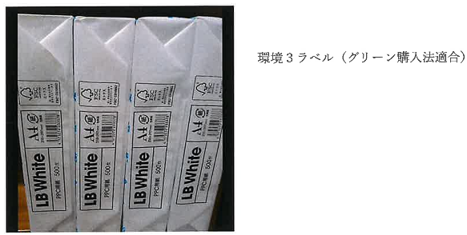 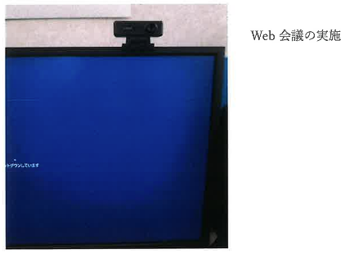 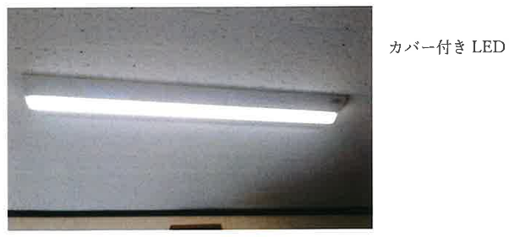 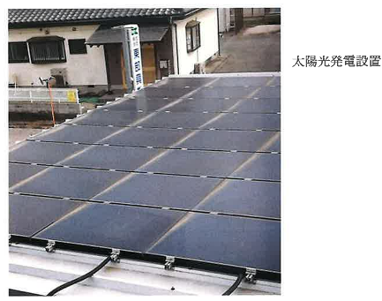 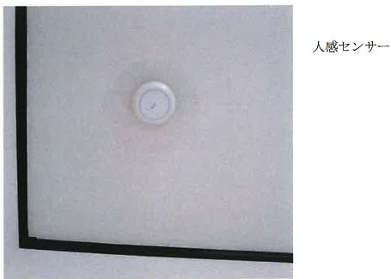 昼休み消灯。夏服・冬服の支給。環境３ラベル（グリーン購入）。web会議の実施。会社内、全ＬＥＤ電気設置。トイレ・階段人 感センサー。太陽光発電設置。 | 14 電動車の選択 | 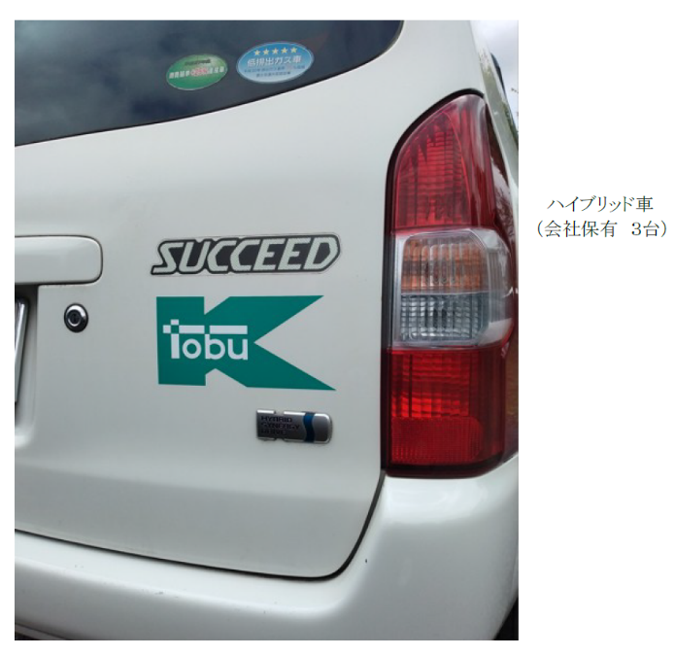 会社所有、ハイブリット車３台。
98 | 2026-07-01 | 有限会社 黒尾電設工業 | さくら市 | 建設業 | 設備工事業 | 公共工事および民間工事における電気設備工事の設計・施工 | https://www.kdk-ee.jp | １ 自分が出しているCO2の確認 ２ 今すぐできる省エネの実践 13 太陽光発電の設置 14 電動車の選択 15 エネルギーの効率的な利用 | １.SBT認証を取得し、CO2排出量を把握・管理。 ２.不要な照明の消灯や空調温度（夏28℃・冬20℃）の適正管理などの省エネを実施。 13.太陽光発電設備を設置。 14.社用車に電気自動車を導入し、導入を推進。 15.省エネルギー設備の導入を効率的なエネルギー利用の取組み。
99 | 2026-07-22 | 陽東タクシー株式会社 | 宇都宮市 | 運輸業・郵便業 | 道路旅客運送業 | 宇都宮市を中心に運行しているタクシー会社です。 | https://www.yoto-taxi.co.jp/ | 13 太陽光発電の設置 14 電動車の選択 15 エネルギーの効率的な利用 | 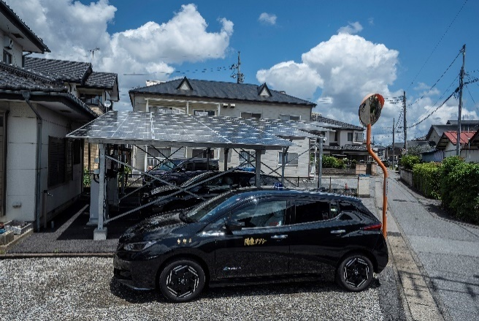 私たちは、タクシー車両全２５台中１０台を電気タクシーにて運行しています。（令和8年7月現在。）また、駐車場に設置しているソーラーパネルを通じて得た電力を電気タクシーに充電して運行することによって、カーボンニュートラルに向けて取り組んでおります。 | 13 太陽光発電の設置 14 電動車の選択 15 エネルギーの効率的な利用 | 電気タクシーの運行。
100 | 2026-08-18 | 有限会社 初山染工 | 足利市 | 製造業 | 繊維工業 | 天然素材による天然染色 | https://www.hatsuyama.jp/ | １ 自分が出しているCO2の確認 ２ 今すぐできる省エネの実践 ６ 環境に優しい商品等の選択 ７ 地産地消の選択 11 省エネ給湯器の設置 | 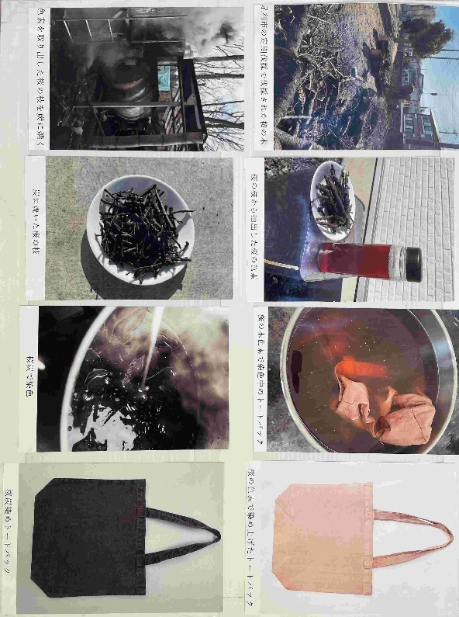 染色は、繊維製品に色や風合いを付与し、製品としての価値を生み出すために必要不可欠な工程です。一方で、染色工業は、繊維産業の中でも特にエネルギー消費量の大きい工程を担っており、脱炭素への取組が重要な課題となっている。 様々な未利用の木質資源等を炭化し、染色工程等に再利用することで、資源の循環利用と環境負荷の低減を両立する取組を実施しております。 | １ 自分が出しているCO2の確認 ２ 今すぐできる省エネの実践 ６ 環境に優しい商品等の選択 ７ 地産地消の選択 15 エネルギーの効率的な利用 | 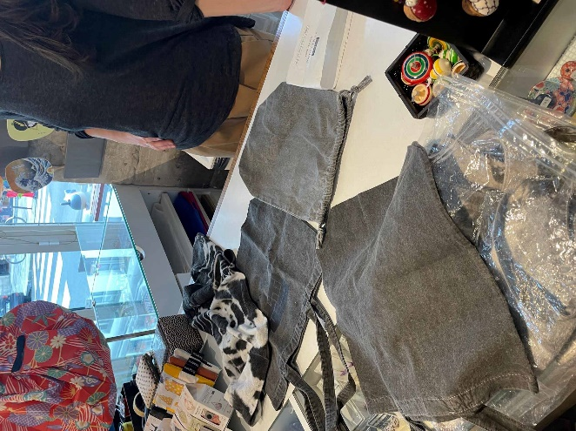 栃木県真岡市周辺の伝統工芸品である真岡木綿の産地と連携し、生産工程で発生する不要となった木綿原料等を炭化した炭を用いた炭染め製品の開発に取り組んでいます。また、栃木県小山市周辺の伝統工芸品である結城紬の産地と連携し、製造工程で発生するくず繭等を炭化した炭を活用した染色製品の開発も進めています。
101 | 2026-08-18 | 東京都市サービス株式会社宇都宮市中央地区熱供給センター | 宇都宮市 | 電気・ガス・熱供給・水道業 | 熱供給業 | 宇都宮熱供給センターは変電所排熱や大気熱を活用しヒートポンプで製造した熱を供給し、地域のCO2低減や低炭素に貢献します。 | https://www.tts-kk.co.jp/area/area06/ | １ 自分が出しているCO2の確認 ２ 今すぐできる省エネの実践 ３ 食品ロスの削減 ４ プラスチックゴミの削減 ５ 公共交通機関等の利用 ６ 環境に優しい商品等の選択 ７ 地産地消の選択 ８ 省エネ家電等の選択 ９ web会議・テレワークの選択 11 省エネ給湯器の設置 12 住宅の高断熱化 15 エネルギーの効率的な利用 | 宇都宮市中央地区熱供給センターは「変電所排熱や大気熱を活用したヒートポンプによる効率的な熱の製造」と「蓄熱を活用した効果的な時間帯の電気を使用して製造した熱」を地域に供給し、地域需要家の温室効果ガス排出量の低減や使用エネルギーの低炭素化に貢献しています。 | １ 自分が出しているCO2の確認 ２ 今すぐできる省エネの実践 ３ 食品ロスの削減 ４ プラスチックゴミの削減 ５ 公共交通機関等の利用 ６ 環境に優しい商品等の選択 ７ 地産地消の選択 ８ 省エネ家電等の選択 ９ web会議・テレワークの選択 11 省エネ給湯器の設置 12 住宅の高断熱化 15 エネルギーの効率的な利用 | 宇都宮市中央地区熱供給センターは「変電所排熱や大気熱を活用したヒートポンプによる効率的な熱の製造」と「蓄熱を活用した効果的な時間帯の電気を使用して製造した熱」を地域に供給し、地域需要家の温室効果ガス排出量の低減や使用エネルギーの低炭素化に貢献しています。
102 | 2026-08-21 | 関東熱処理株式会社 | 益子町 | 製造業 | 金属製品製造業 | 鉄鋼の熱処理関連事業（一般焼きなまし、焼きならし、ショットブラスト他） | https//kannetu.com | １ 自分が出しているCO2の確認 ２ 今すぐできる省エネの実践 11 省エネ給湯器の設置 13 太陽光発電の設置 15 エネルギーの効率的な利用 |  当社は省エネ法の特定事業者に該当し、栃木工場は第二種エネルギー管理指定工場等であり、電気や化石燃料等のエネルギー効率化を図り、高効率設備や再生可能エネルギーの導入、気候変動リスクへの取組み等を推進しております。地球温暖化対策は企業価値を高め、安定した経営を維持するためには欠かせないものであり、温室効果排出量を削減することを目指し、取組みを進めています。
103
104
105
106
107
108
109
110
111
112

 |  | 団体数合計
 |  | 105

